Explanation
Federal Department of Economic Affairs,
Education and Research Federal Office for National Economic Supply FONES
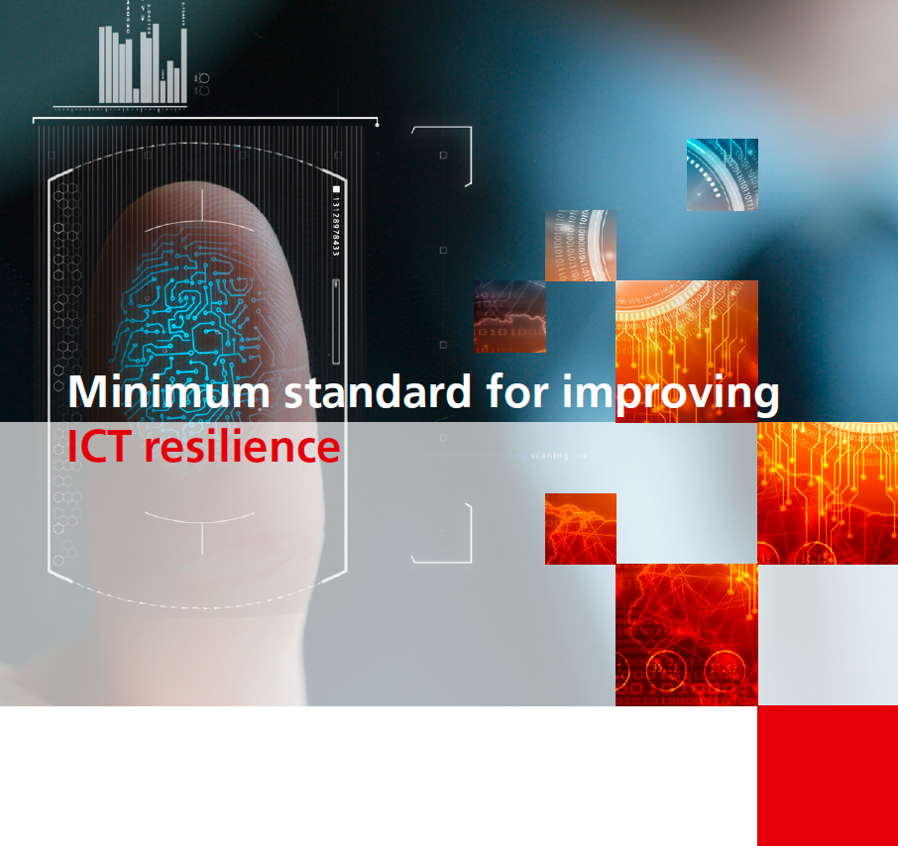



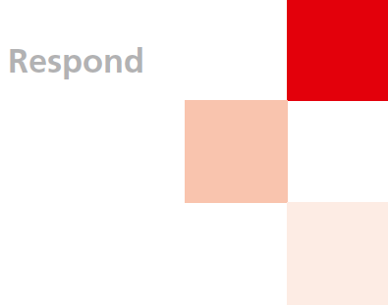
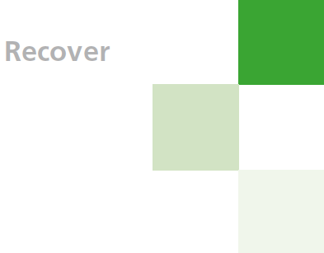

ICT-Minimum-Standard - Assessment Tool
Version 1.11 April 2023 - Update NIST SP 800-53 Rev.5 - ISO 27001 2022

How to use the assessment tool:
The assessment tool consists of 4 tabs (explanation, assessment, results and help functions). All 108 activities are classified in the "Assessment" tab in order to assess their own Maturity level. To do this, click on the corresponding cell in column D (Value assignment) and can select the corresponding value in the dropdown area: The definition of the values (Tier 0-4) can be found in the "Assistance Information" tab. In the adjoining column "Comments" you justify the defined Matura level for all 106 activities.

Darstellung der Resultate
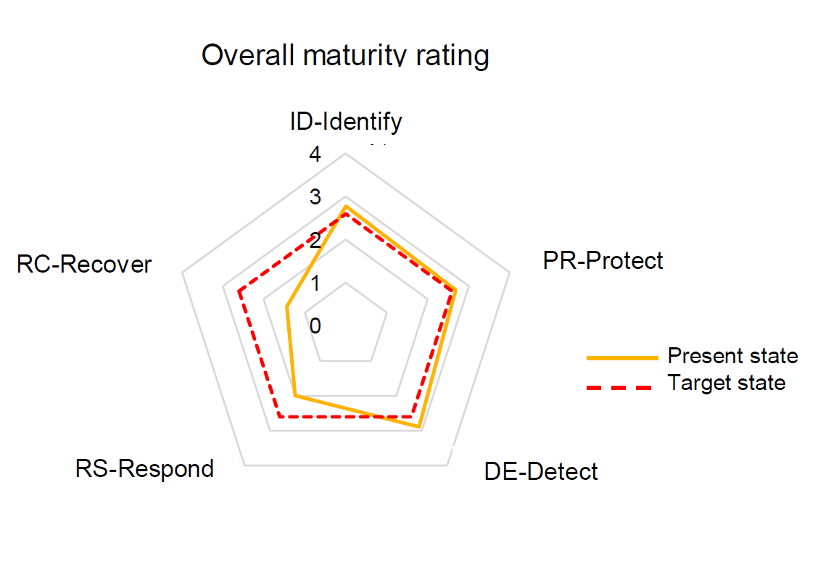 After all 108 activities have been evaluated, the results are displayed in the "Results" tab. The results are divided into an overall cyber security maturity rating and specific results for all 5 functions of the cyber security framework. The minimum ICT standard is considered to be met if the Overall Cyber Security Maturity Rating meets the minimum requirements (target):

Erklärung
Eidgenössisches Departement für Wirtschaft, Bildung und Forschung WBF Bundesamt für wirtschaftliche Landesversorgung BWL Fachbereich IKT
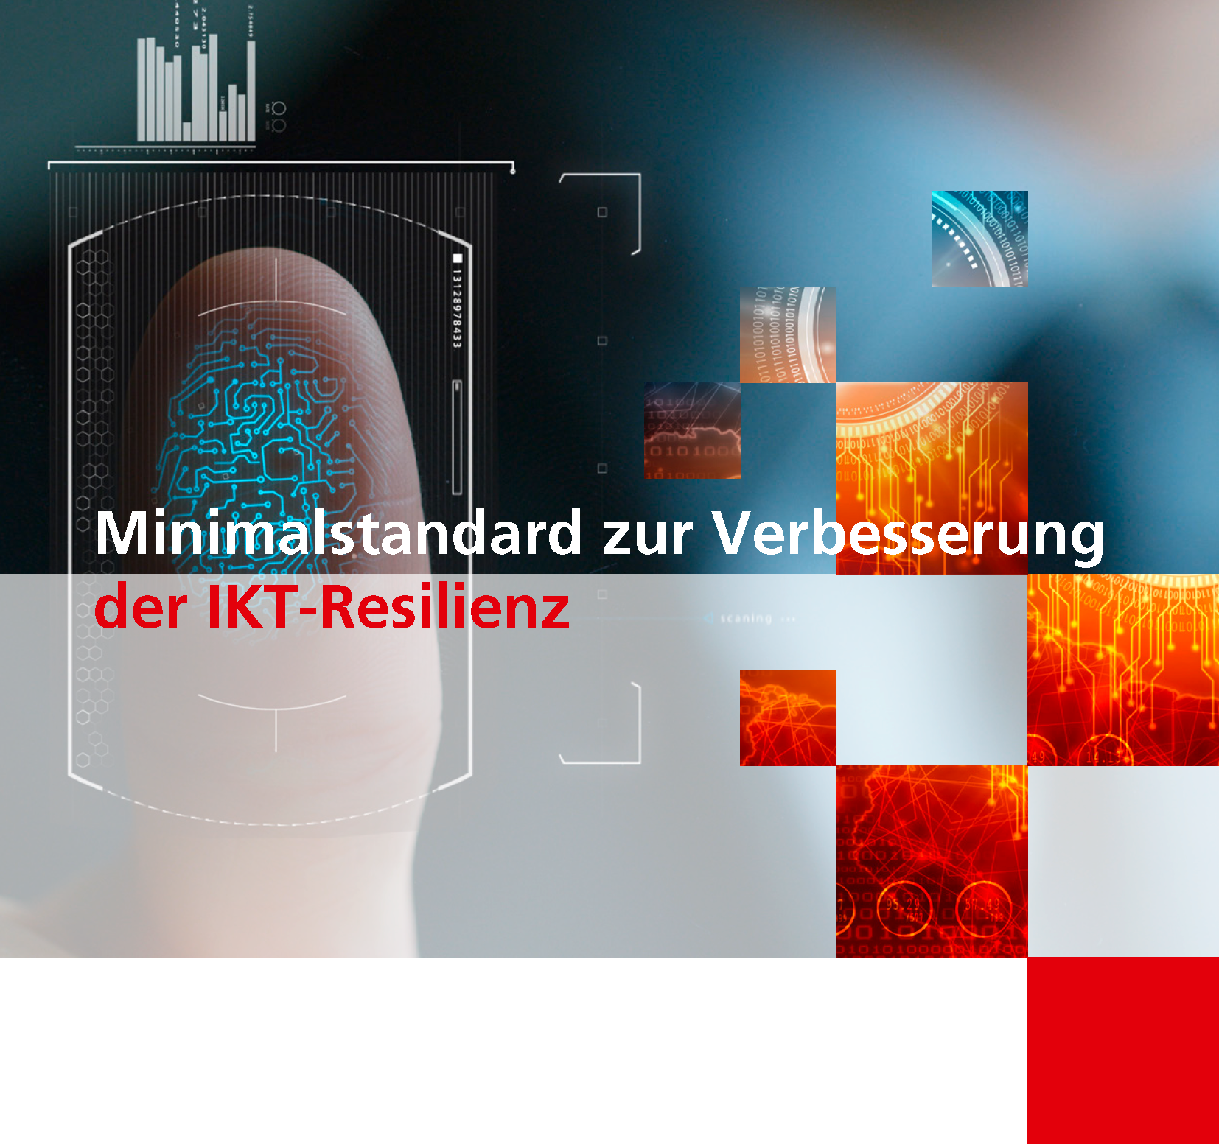

IKT-Minimalstandard - Assessment Tool
Version 1.11 April 2023 - Update NIST SP 800-53 Rev.5 - ISO 27001 2022

Anleitung und Erklärung zum Assessment-Tools
Das Assessment-Tool besteht aus 4 Registern (Erklärung, Assessment, Resultate und Hilfsfunktionen). Um das eigene Maturitätsniveau einzustufen werden alle 108 Aktivitäten im Reiter "Assessment" eingestuft. Dazu klicken Sie in der Spalte D (Bewertung) auf die entsprechende Zelle und können im Dropdown-Bereich den entsprechenden Wert auswählen: Die Definition der Werte (Tier 0-4) kann dem Reiter "Hilfsfunktionen" entnommen werden. In der nebenliegenden Spalte "Kommentare" begründen Sie das definierte Maturitätsniveau für alle 108 Aktivitäten.

Darstellung der Resultate
Nachdem alle 108 Aktivitäten bewertet wurden, werden die Resultate im Reiter "Resultate" dargestellt. Die Resultate sind in ein "Overall Cyber Security Maturity Rating" sowie spezifische Resultate zu allen 5 Funktionen des Cyber-Security Frameworks unterteilt. Der IKT-Minimalstandard gilt dann als erfüllt, wenn das "Overall Cyber Security Maturity Rating" den Minimalvorgaben (Soll) entspricht:

Explication




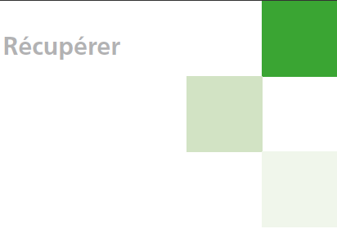
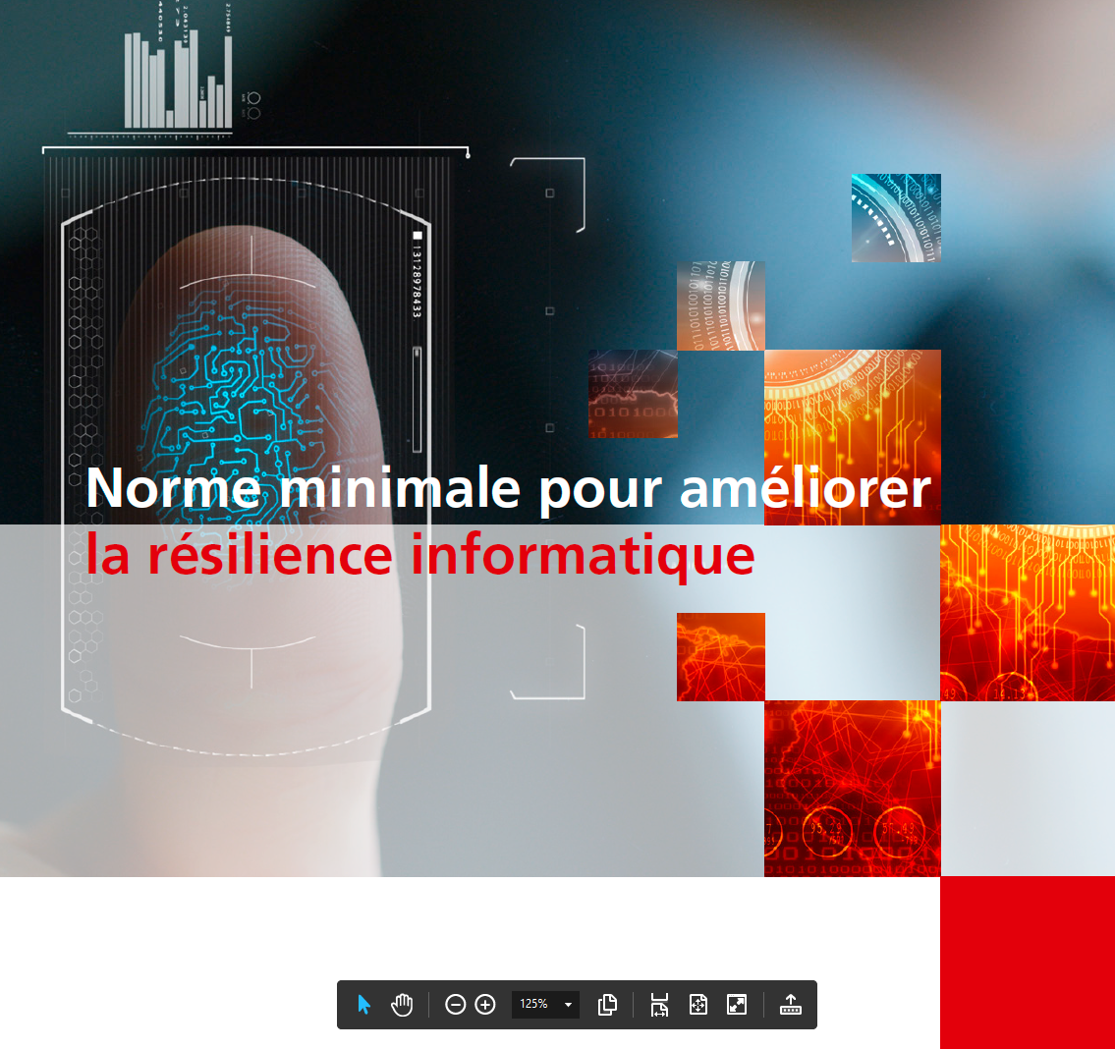
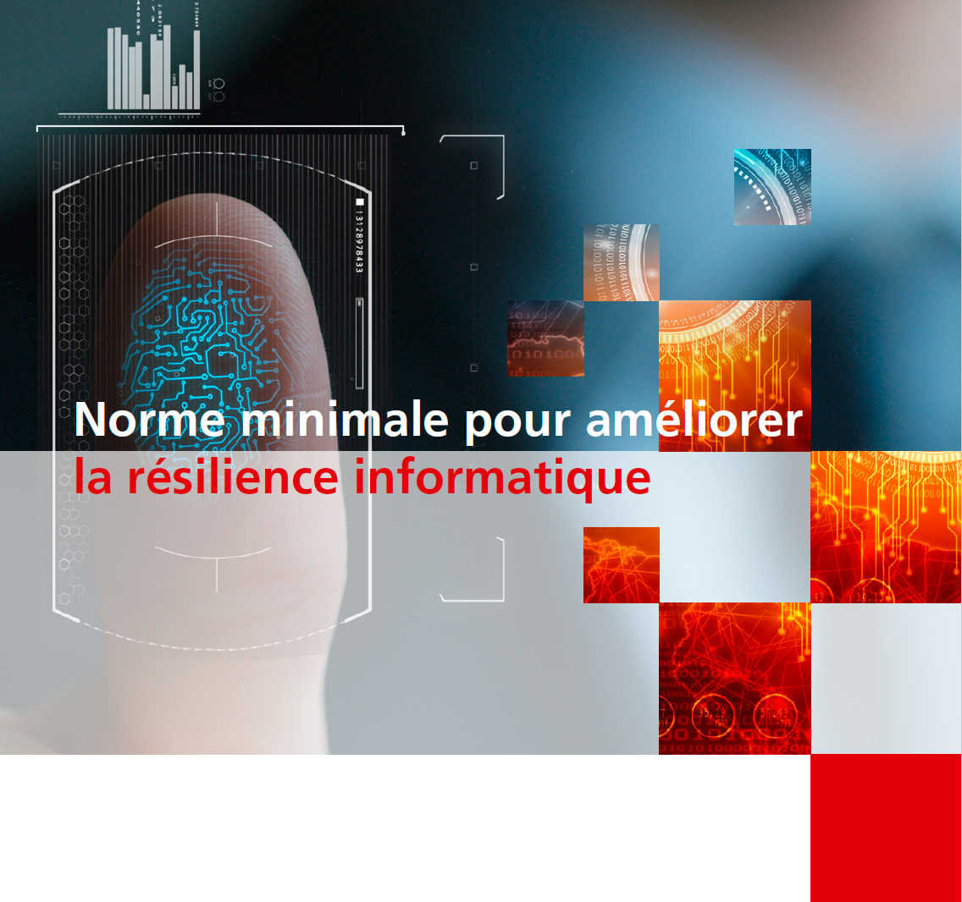
Département fédéral de l’économie de la formation et de la recherche DEFR
Office fédéral pour l’approvisionnement économique du pays OFAE
Norme minimale TIC - Outil d'évaluation
Version 1.11 Avril 2023 - Update NIST SP 800-53 Rev.5 - ISO 27001 2022

Instructions et explications concernant l'outil d'évaluation
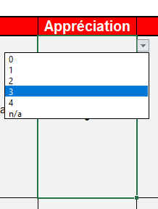 L'outil d'évaluation se compose de 4 onglets (explication, évaluation, résultats et fonctions d'aide). Toutes les 106 activités sont classées dans l'onglet "Évaluation" afin d'évaluer leur propre niveau de maturité. Pour ce faire, cliquez sur la cellule correspondante dans la colonne D (Affectation de valeur) et vous pouvez sélectionner la valeur correspondante dans la zone déroulante : La définition des valeurs (Tier 0-4) se trouve dans l'onglet "Fonctions auxiliaires". Dans la colonne "Commentaires", vous justifiez le niveau de maturité défini pour l'ensemble des 108 tâches.

Présentation des résultats
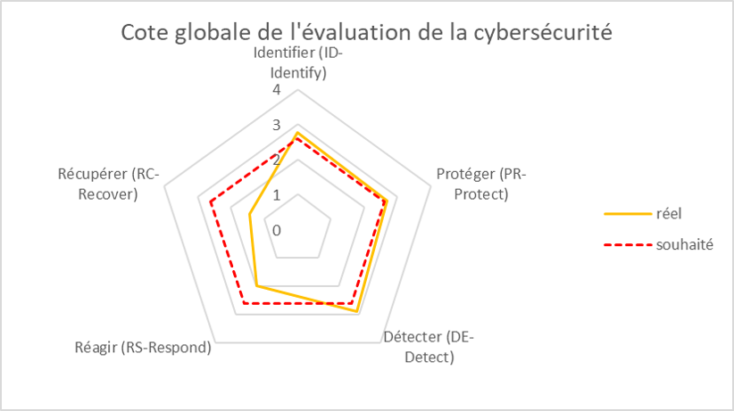 Une fois que toutes les 108 tâches ont été évaluées, les résultats sont affichés dans l'onglet "Résultats". Les résultats sont divisés en une évaluation globale de la maturité de la cybersécurité et des résultats spécifiques pour l'ensemble des 5 fonctions du cadre de cybersécurité. La norme minimale en matière de TIC est considérée comme satisfaite si la "Cote globale de l'évaluation de la cybersécurité" répond aux exigences minimales.

Spiegazione
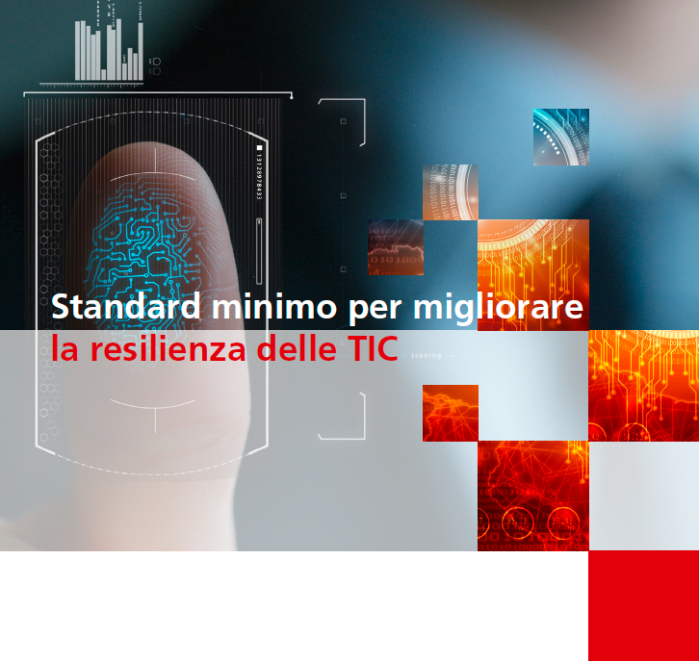

Dipartimento federale dell'economia,
della formazione e della ricerca DEFR
Ufficio federale per l'approvvigionamento economico del Paese UFAE
 | 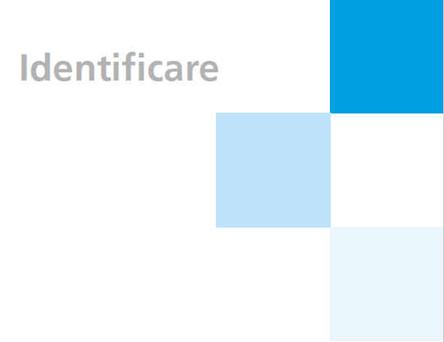
Standard minimo TIC - tool di valutazione
Version 1.11 Aprile 2023 - Update NIST SP 800-53 Rev.5 - ISO 27001 2022

Istruzione e spiegazione sullo strumento di valutazione (“Assessment Tool”)
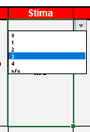 Lo strumento di valutazione è costituito da quattro registri (Istruzione, Assessment, Risultati e Funzioni di aiuto). Al fine di valutare il proprio livello di maturità, tutte le 108 attività vengono classificate nel rider “Assessment” con i valori tra 0 e 4. Quindi cliccare sulla cella corrispondente nella colonna D (Valutazione / “Rating”) e selezionare il valore corrispondente nell’area del menu a discesa. La definizione dei valori (Tier 0-4) può essere presa dal rider “Funzioni di aiuto”. | 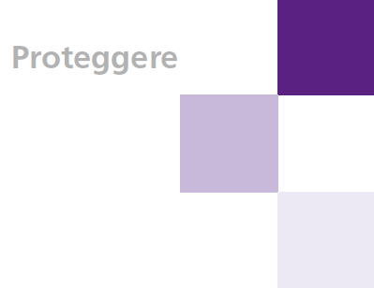 

Presentazione dei resultati
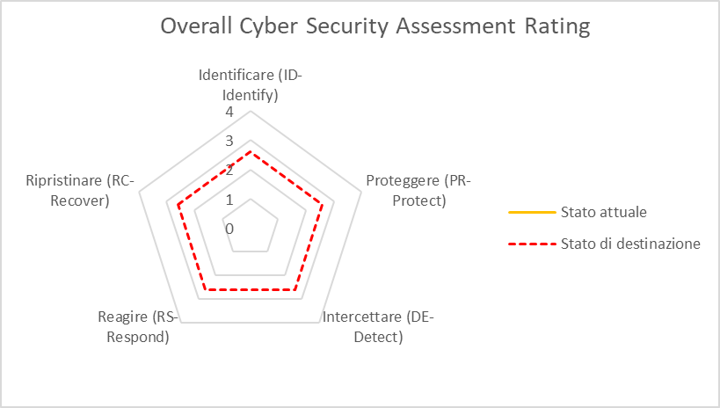 Dopo aver classificato tutte le 108 attività, i risultati vengono visualizzati nel rider “Risultati”. Tali vengono visualizzati come valori di panoramica sotto il termine "Overall Cyber Security Maturity Rating". | 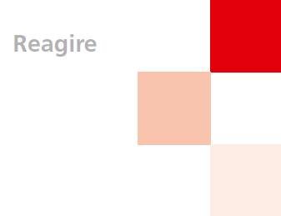 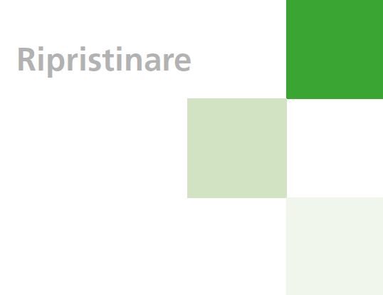

Assessment
Eidgenössisches Departement für Wirtschaft, Bildung und Forschung WBF Bundesamt für wirtschaftliche Landesversorgung BWL Fachbereich IKT

IKT-Minimalstandard - Assessment Tool

Function Funktion Thème Tema | Category Kategorie Catégorie Categoria | Subcategory Aktivität Tâches Mansione | Rating Bewertung Appréciation Stima | Comments Kommentare Commentaires Commenti | Empfehlungen BWL Priorisierung | Informative References Referenzen Références Riferimento
ID-Identify Identifizieren (ID-Identify) Identifier (ID-Identify) Identificare (ID-Identify) | Asset Management (ID.AM): The data, personnel, devices, systems, and facilities that enable the organization to achieve business purposes are identified and managed consistent with their relative importance to business objectives and the organization’s risk strategy. Inventar Management (Assest Management ID.AM) Die Daten, Personen, Geräte, Systeme und Anlagen, einer Organisation sind in einer Art und Weise identifiziert, katalogisiert und bewertet, die ihrer Kritikalität hinsichtlich der zu erfüllenden Geschäftsprozesse, sowie der Risikostrategie der Organisation entspricht. Inventaire et organisation (Asset Management ID.AM) Les données, les personnes, les appareils, les systèmes et les installations d’une entreprise sont identifiés, catalogués et évalués. L’évaluation se fait en fonction de leur criticité pour les processus opérationnels à mettre en place et de la stratégie de l’entreprise en matière de risque. Gestione dell’inventario (Asset Management ID:AM): Dati, persone, apparecchi, sistemi e impianti di un organismo o di un’impresa sono identificati, catalogati e valutati. La valutazione deve corrispondere alla loro criticità in relazione alle procedure operative da attuare e alla strategia di rischio adottata. | ID.AM-1: Draw up an inventory-taking process which ensures that you have a complete inventory of all your ICT assets at all times. Erarbeiten Sie einen Inventarisierungsprozess welcher sicherstellt, dass zu jedem Zeitpunkt ein vollständiges Inventar Ihrer IKT-Betriebsmittel (Assets) vorhanden ist. Développez un processus d’inventaire garantissant en permanence un recensement exhaustif de vos équipements TIC (Asset). Definite una procedura che garantisca la costante presenza di un inventario completo dei vostri strumenti operativi TIC (asset). | n/a |  | Hoch | · CIS CSC 1
 |  |  |  |  |  | · COBIT 5 BAI09.01, BAI09.02
 |  |  |  |  |  | · ISA 62443-2-1:2009 4.2.3.4
 |  |  |  |  |  | · ISA 62443-3-3:2013 SR 7.8
 |  |  |  |  |  | · ISO/IEC 27001:2022 A.5.9
 |  |  |  |  |  | · ISO/IEC 27019:2013 7.1.1, 7.1.2
 |  |  |  |  |  | · NERC CIP-002
 |  |  |  |  |  | · BSI-Standard 100-2, Kapitel 4.2 Strukturanalyse, M 2.225 Zuweisung der Verantwortung für Informationen, Anwendungen und IT-Komponenten
 |  |  |  |  |  | · NIST SP 800-53 Rev. 5 CM-8, PM-5
 |  | ID.AM-2: Produce an inventory of all of the software platforms/licences and applications within your organisation. Inventarisieren Sie all ihre Softwareplattformen / -Lizenzen und Applikationen innerhalb Ihrer Organisation. Inventoriez toutes les plateformes, licences et applications logicielles dans votre entreprise. Inventariate tutte le piattaforme/licenze e applicazioni di software all’interno dell’organismo. | n/a |  | High | · CIS CSC 2
 |  |  |  |  |  | · COBIT 5 BAI09.01, BAI09.02, BAI09.05
 |  |  |  |  |  | · ISA 62443-2-1:2009 4.2.3.4
 |  |  |  |  |  | · ISA 62443-3-3:2013 SR 7.8
 |  |  |  |  |  | · ISO/IEC 27001:2022 A.5.9, A.5.32
 |  |  |  |  |  | · ISO/IEC 27019:2013 7.1.1, 7.1.2
 |  |  |  |  |  | · NERC CIP-002
 |  |  |  |  |  | · BSI-Standard 100-2, Kapitel 4.2 Strukturanalyse, M 2.225 Zuweisung der Verantwortung für Informationen, Anwendungen und IT-Komponenten
 |  |  |  |  |  | · NIST SP 800-53 Rev. 5 CM-8
 |  | ID.AM-3: Catalogue all of your internal communication and data flows. Organisatorische Kommunikation und Datenflüsse werden abgebildet. Listez tous les flux de communication et de transferts de données en interne. Catalogate tutti i flussi di comunicazione e di dati interni. | n/a |  | Medium | · CIS CSC 12
 |  |  |  |  |  | · COBIT 5 DSS05.02
 |  |  |  |  |  | · ISA 62443-2-1:2009 4.2.3.4
 |  |  |  |  |  | · ISO/IEC 27001:2022 A.5.14
 |  |  |  |  |  | · ISO/IEC 27019:2013 7.2.1
 |  |  |  |  |  | · NERC CIP-005
 |  |  |  |  |  | · BSI-Standard M 2.393 Regelung des Informationsaustausches
 |  |  |  |  |  | · NIST SP 800-53 Rev. 5 AC-4, CA-3, CA-9, PL-8, SA-17
 |  | ID.AM-4: Catalogue all external ICT systems that are relevant to your organisation. Externe Informationssysteme werden katalogisiert. Listez tous les systèmes TIC externes cruciaux pour votre entreprise. Catalogate tutti i sistemi TIC esterni pertinenti per il vostro organismo o la vostra impresa. | n/a |  | Medium | · CIS CSC 12
 |  |  |  |  |  | · COBIT 5 APO02.02, APO10.04, DSS01.02
 |  |  |  |  |  | · ISO/IEC 27001:2022 A.5.9, A.7.9
 |  |  |  |  |  | · ISO/IEC 27019:2013 7.2.1
 |  |  |  |  |  | · NERC CIP-002
 |  |  |  |  |  | · BSI-Standard B 2.10 Mobiler Arbeitsplatz
 |  |  |  |  |  | · NIST SP 800-53 Rev. 5 AC-20, PM-5, SA-9
 |  | ID.AM-5: Resources (e.g., hardware, devices, data, time, personnel, and software) are prioritized based on their classification, criticality, and business value Ressourcen (z. B. Hardware, Geräte, Daten, Zeit, Personal und Software) werden basierend auf ihrer Klassifizierung, Kritikalität und ihrem Geschäftswert priorisiert. Les ressources (par exemple, le hardware, les équipements, les données, le temps, le personnel et les softwares) sont classées par ordre de priorité en fonction de leur classification, de leur criticité et de leur valeur pour l'entreprise Le risorse (ad esempio, hardware, dispositivi, dati, tempo, personale e software) vengono classificate in base alla loro classificazione, criticità e valore aziendale. | n/a |  | Medium | · CIS CSC 13, 14
 |  |  |  |  |  | · COBIT 5 APO03.03, APO03.04, APO12.01, BAI04.02, BAI09.02
 |  |  |  |  |  | · ISA 62443-2-1:2009 4.2.3.6
 |  |  |  |  |  | · ISO/IEC 27001:2022 A.5.9, A.5.12, Clause 7.1
 |  |  |  |  |  | · ISO/IEC 27019:2013 7.2.1
 |  |  |  |  |  | · NERC CIP-002
 |  |  |  |  |  | · BSI-Standard BSI-Standard 100-2, Kapitel 4.3 Schutzbedarfsfeststellung
 |  |  |  |  |  | · NIST SP 800-53 Rev. 5 CP-2, RA-2, RA-9, SA-20, SC-6
 |  | ID.AM-6: Cybersecurity roles and responsibilities for the entire workforce and third-party stakeholders (e.g., suppliers, customers, partners) are established. Cybersecurity-Rollen und -Verantwortlich-keiten für die gesamte Belegschaft und externe Stakeholder (z. B. Lieferanten, Kunden, Partner) sind festgelegt. Les rôles et responsabilités de l’ensemble du personnel et des parties prenantes externes (p.ex. Fournisseurs, clients, partenaires) sont établies. Vengono stabiliti i ruoli e le responsabilità in materia di cybersecurity per l'intera forza lavoro e per gli stakeholder terzi (ad esempio, fornitori, clienti, partner). | n/a |  | High | · CIS CSC 17, 19
 |  |  |  |  |  | · COBIT 5 APO01.02, APO07.06, APO13.01, DSS06.03
 |  |  |  |  |  | · ISA 62443-2-1:2009 4.3.2.3.3
 |  |  |  |  |  | · ISO/IEC 27001:2022 A.5.2, A.5.3, Clause 7.2
 |  |  |  |  |  | · ISO/IEC 27019:2013 8.1.1
 |  |  |  |  |  | · NERC CIP-003
 |  |  |  |  |  | · BSI-Standard BSI-Standard 100-2, Kapitel 3.4.2 Aufbau der Informationssicherheitsorganisation, M 2.193 Aufbau einer geeigneten Organisationsstruktur für Informationssicherheit
 |  |  |  |  |  | · NIST SP 800-53 Rev. 5 CP-2, PS-7, PM-2, PM-29
 | ID.AM Subrating
 | Business Environment (ID.BE) The business’s objectives, tasks and activities are rated and prioritised. This information is used as a basis for allocating responsibilities Geschäftsumfeld (Business Environment ID.BE) Die Ziele, Aufgaben und Aktivitäten des Unternehmens sind priorisiert und bewertet. Diese Informationen dienen als Grundlage für die Zuweisung der Verantwortlichkeiten hinsichtlich Cybersicherheit und Risikomanagement. Environnement de l’entreprise (Business Environment ID.BE) Les objectifs, les tâches et les activités de l’entreprise sont hiérarchisés et évalués. Cette information sert à répartir les responsabilités. Ambiente operativo (Business environment ID.BE) Obiettivi, mansioni e attività dell’impresa sono definiti in ordine di priorità e valutati. Queste informazioni servono da riferimento per l’attribuzione delle responsabilità. | ID.BE-1: Identify, document and communicate the exact role of your business within the (critical) supply chain. Die Rolle Ihres Unternehmens innerhalb der (kritischen) Versorgungskette ist identifiziert, dokumentiert und kommuniziert. Définissez, documentez et communiquez le rôle exact de votre entreprise dans la chaîned’approvisionnement (critique). Identificate, documentate e comunicate il ruolo esatto del vostro organismo o della vostra impresa all’interno della catena di approvvigionamento (critica). | n/a |  | Medium | · COBIT 5 APO08.01, APO08.04, APO08.05, APO10.03, APO10.04, APO10.05
 |  |  |  |  |  | · ISO/IEC 27001:2022 A.5.21, A.5.23, A.8.30
 |  |  |  |  |  | · NERC CIP-003
 |  |  |  |  |  | · BSI-Standard B 1.11 Outsourcing, M 2.256 Planung und Aufrechterhaltung der Informationssicherheit im laufenden Outsourcing-Betrieb
 |  |  |  |  |  | · NIST SP 800-53 Rev. 5 SR-1, SR-3
 |  | ID.BE-2: The importance of the organisation as a critical infrastructure operator, and its position within the critical sector, is identified and communicated. Die Bedeutung der Organisation als kritische Infrastruktur und ihre Position innerhalb des kritischen Sektors ist identifiziert und kommuniziert. Identifiez et communiquez l’importance de votre entreprise en tant qu’infrastructure vitale et sa position dans le secteur critique. Il significato dell’organismo o dell’impresa come infrastrutture critiche e la loro posizione all’interno del settore sono identificati e comunicati. | n/a |  | Medium | · COBIT 5 APO02.06, APO03.01
 |  |  |  |  |  | · ISO/IEC 27001:2022 Clause 4.1
 |  |  |  |  |  | · NIST SP 800-53 Rev. 5 PM-8
 |  | ID.BE-3: Objectives, tasks and activities within the organisation are prioritised and rated. Die Ziele, Aufgaben und Aktivitäten innerhalb der Organisation sind bewertet und priorisiert. Evaluez et hiérarchisez les objectifs, les tâches et les activités dans l’entreprise. Obiettivi, mansioni e attività all’interno dell’impresa sono definiti in ordine di priorità e valutati. | n/a |  | Medium | · COBIT 5 APO02.01, APO02.06, APO03.01
 |  |  |  |  |  | · ISA 62443-2-1:2009 4.2.2.1, 4.2.3.6
 |  |  |  |  |  | · ISO/IEC 27001:2022 A.6.2
 |  |  |  |  |  | · NERC CIP-003
 |  |  |  |  |  | · NIST SP 800-53 Rev. 5 PM-11
 |  | ID.BE-4: Dependencies and critical functions for delivery of critical services are established. Abhängigkeiten und kritische Funktionen für die Bereitstellung kritischer Dienste sind festgelegt. Les dépendances et les fonctions critiques pour la fourniture de services critiques sont établies. Catalogate tutti i sistemi TIC esterni pertinenti per il vostro organismo o la vostra impresa. | n/a |  | Medium | · COBIT 5 APO10.01, BAI04.02, BAI09.02
 |  |  |  |  |  | · ISO/IEC 27001:2022 A.5.19, A.5.23, A.5.24, A.5.29, A.5.30, A.5.31, A.5.33, A.7.11, A.7.12, A.7.5, A.8.14, A.8.6,
 |  |  |  |  |  | · ISO/IEC 27019:2013 7.2.1
 |  |  |  |  |  | · NERC CIP-003
 |  |  |  |  |  | · BSI-Standard
 |  |  |  |  |  | · NIST SP 800-53 Rev. 5 CP-2, CP-8, PE-9, PE-11, PM-8, RA-9, SA-20, SR-2
 |  | ID.BE-5: Resilience requirements to support delivery of critical services are established for all operating states (e.g. under duress/attack, during recovery, normal operations). Für alle Betriebszustände (z. B. unter Zwang/Angriff, während der Wiederherstellung, im Normalbetrieb) sind die Anforderungen an die Widerstandsfähigkeit zur Unterstützung der Erbringung kritischer Dienste festgelegt. Pour toutes les circonstances (p.ex. en cas d’attaque/contrainte, pendant la recuperation, en fonctionnement normal) sont établies des exigences de resilience pour la fourniture de services critiques. I requisiti di resilienza per supportare l'erogazione dei servizi critici sono stabiliti per tutti gli stati operativi (ad esempio, in caso di stress/attacco, durante il recupero, durante le normali operazioni). | n/a |  | Medium | · COBIT 5 BAI03.02, DSS04.02
 |  |  |  |  |  | · ISO/IEC 27001:2022 A.5.23, A.5.24, A.5.28, A.5.29, A.5.30, A.5.33, A.5.37, A.7.5, A.8.14
 |  |  |  |  |  | · ISO/IEC 27019:2013 7.2.1
 |  |  |  |  |  | · NERC CIP-009
 |  |  |  |  |  | · BSI-Standard B 2.2 Elektrotechnische Verkabelung, B 2.12 IT-Verkabelung, M 2.214 Konzeption des IT-Betriebs
 |  |  |  |  |  | · NIST SP 800-53 Rev. 5 CP-2, CP-8, PE-9, PE-11, PM-8, RA-9, SA-20, SR-2
 | ID.BE Subrating
 | Governance (ID.GV) Governance determines responsibilities, monitors, and ensures compliance with regulatory, legal and operational requirements from the business environment. Governance (Governance ID.GV): Die Governance bildet den Ordnungsrahmen für die Leitung und Überwachung der Cybersicherheit. Sie setzt sich zusammen aus ihren Weisungen, Abläufen und Prozessen. Sie regelt Zuständigkeiten, überwacht und stellt sicher, dass regulatorische und rechtliche Anforderungen aus dem Geschäftsumfeld sowie operationelle Anforderungen richtig verstanden werden und informiert das Management entsprechend. Règles (Governance ID.GV) Une bonne gouvernance fixe les responsabilités, surveille et s’assure que les exigences réglementaires, juridiques et opérationnelles soient respectées dans la sphère d’activité. Direttive (Governance ID.GV) La governance regola competenze e controlla e garantisce il rispetto dei requisiti regolatori, giuridici e operazionali dell’ambiente operativo. | ID.GV-1: Organizational cybersecurity policy is established and communicated Vorgaben zur Informationssicherheit sind im Unternehmen festgelegt und kommuniziert. Des directives sur la sécurité de l’information sont établies et communiquées dans l’entreprise. La politica di cybersecurity dell'organizzazione viene stabilita e comunicata. | n/a |  | High | · CIS CSC 19
 |  |  |  |  |  | · COBIT 5 APO01.03, APO13.01, EDM01.01, EDM01.02
 |  |  |  |  |  | · ISA 62443-2-1:2009 4.3.2.6
 |  |  |  |  |  | · ISO/IEC 27001:2022 A.5.1
 |  |  |  |  |  | · ISO/IEC 27019:2013 4.2.4
 |  |  |  |  |  | · NERC CIP-003
 |  |  |  |  |  | · BSI-Standard M 2.192 Erstellung einer Leitlinie zur Informationssicherheit
 |  |  |  |  |  | · NIST SP 800-53 Rev. 5 AC-1, AT-1, AU-1, CA-1, CM-1, CP-1, IA-1, IR-1, MA-1, MP-1, PE-1, PL-1,PM-1, PS-1, PT-1, RA-1, SA-1, SC-1, SI-1, SR-1
 |  | ID.GV-2: Information security roles and responsibilities are coordinated with internal roles (e.g. those in risk management) and external partners. Rollen und Verantwortlichkeiten im Bereich der Informationssicherheit sind mit internen Rollen (z.B. aus dem Riskmanagement) sowie externen Partnern koordiniert. Convenir entre les responsables internes (gestion des risques par ex.) et des partenaires externes, des rôles et des responsabilités en matière de sécurité informatique. Ruoli e responsabilità nel settore della sicurezza dell’informazione sono coordinati con i ruoli interni (p.es. della gestione dei rischi) e con i partner esterni. | n/a |  | High | · CIS CSC 19
 |  |  |  |  |  | · COBIT 5 APO01.02, APO10.03, APO13.02, DSS05.04
 |  |  |  |  |  | · ISA 62443-2-1:2009 4.3.2.3.3
 |  |  |  |  |  | · ISO/IEC 27001:2022 A.5.19, A.5.30, A.6.2, A.6.6, A.8.27, A.8.30
 |  |  |  |  |  | · ISO/IEC 27019:2013 8.1.1, 6.2.3
 |  |  |  |  |  | · NERC CIP-003
 |  |  |  |  |  | · BSI-Standard 100-2, Kapitel 3.4.2 Aufbau der Informationssicherheitsorganisation, M 2.193 Aufbau einer geeigneten Organisationsstruktur für Informationssicherheit, M 2.336 Übernahme der Gesamtverantwortung für Informationssicherheit durch die Leitungsebene
 |  |  |  |  |  | · NIST SP 800-53 Rev. 5 PS-7, PS-9, PM-1, PM-2, PM-29
 |  | ID.GV-3: Ensure that your organisation complies with all statutory and regulatory cybersecurity requirements, including those applicable to data protection. Stellen Sie sicher, dass Ihre Organisation alle gesetzlichen und regulatorischen Vorgaben im Bereich der Cybersecurity erfüllt, inkl. Vorgaben zum Datenschutz. Vérifiez que votre entreprise respecte toutes les exigences légales et réglementaires en matière de cybersécurité, y compris au niveau de la protection des données. Assicuratevi che il vostro organismo o la vostra impresa soddisfino tutte le direttive legali e regolatorie nel settore della cybersicurezza, incluse quelle che riguardano la protezione dei dati. | n/a |  | High | · CIS CSC 19
 |  |  |  |  |  | · COBIT 5 BAI02.01, MEA03.01, MEA03.04
 |  |  |  |  |  | · ISA 62443-2-1:2009 4.4.3.7
 |  |  |  |  |  | · ISO/IEC 27019:2022 A15.1.1, A.5.31
 |  |  |  |  |  | · BSI-Standard B 1.16 Anforderungsmanagement
 |  |  |  |  |  | · NIST SP 800-53 Rev. 5 AC-1, AT-1, AU-1, CA-1, CM-1, CP-1, IA-1, IR-1, MA-1, MP-1, PE-1, PL-1,PM-1, PS-1, PT-1, RA-1, SA-1, SC-1, SI-1, SR-1
 |  | ID.GV-4: Ensure that cybersecurity risks are embedded in business-wide risk management structures. Stellen Sie sicher, dass Cyberrisiken Teil des unternehmensweiten Risikomanagements sind. Assurez-vous que les cyber-risques sont bien intégrés dans la gestion des risques pour toute l’entreprise. Assicuratevi che i cyberrischi siano parte della gestione dei rischi a livello dell’organismo o dell’impresa. | n/a |  | Medium | · COBIT 5 EDM03.02, APO12.02, APO12.05, DSS04.02
 |  |  |  |  |  | · ISO/IEC 27001:2022 Clause 6
 |  |  |  |  |  | · ISA 62443-2-1:2009 4.2.3.1, 4.2.3.3, 4.2.3.8, 4.2.3.9, 4.2.3.11, 4.3.2.4.3, 4.3.2.6.3
 |  |  |  |  |  | · NIST SP 800-53 Rev. 5 PM-3, PM-7, PM-9, PM-10, PM-11, PM-28, RA-1, RA-2, RA-3, SA-2
 | ID.GV Subrating
 | Risk Assessment (ID.RA) The organisation understands the effects of cybersecurity risks on business operations, assets and individuals, including reputational risks. Risikomanagement (Risk Assessment ID.RA): Die Organisation kennt die Auswirkungen von Cybersicherheits-Risiken auf die Geschäftstätigkeit, auf Betriebsmittel und Individuen, inklusive Reputationsrisiken. Analyse de risque (Risk Assessment ID.RA) L’entreprise analyse l’impact des cyber-risques sur ses activités, ses équipements et son personnel, y compris les risques réputationnels. Analisi dei rischi (Risk Assessment ID.RA) L’organismo o l’impresa conoscono le conseguenze dei cyberrischi sull’attività, gli strumenti operativi e gli individui, inclusi i rischi legati alla propria reputazione. | ID.RA-1: Identify the (technical) vulnerabilities of your assets, and document them. Identifizieren Sie die (technischen) Verwundbarkeiten ihrer Betriebsmittel und dokumentieren Sie diese. Identifiez les faiblesses (techniques) de vos équipements et documentez-les. Identificate le vulnerabilità (tecniche) dei vostri strumenti operativi e documentatele. | n/a |  | Low | · CIS CSC 4
 |  |  |  |  |  | · COBIT 5 APO12.01, APO12.02, APO12.03, APO12.04, DSS05.01, DSS05.02
 |  |  |  |  |  | · ISA 62443-2-1:2009 4.2.3, 4.2.3.7, 4.2.3.9, 4.2.3.12
 |  |  |  |  |  | · ISO/IEC 27001:2022 A.5.37, A.8.7, A.8.8, A.8.12, A.8.16,
 |  |  |  |  |  | · NIST SP 800-53 Rev. 5 CA-2, CA-5, CA-7, CA-8, PM-4, PM-15, RA-3, RA-5, SA-5, SA-11, SI-2, SI-4, SI-5
 |  | ID.RA-2: Share intelligence regularly in fora and other bodies to stay up to date about cybersecurity threats. Aktuelle Informationen über Cyber-Bedrohungen werden durch regelmässigen Austausch in Foren und Gremien erhalten. Participez à des forums et à des réunions d’experts pour échanger des informations et être au courant des cybermenaces. Scambiate regolarmente opinioni ed esperienze in forum e comitati per ottenere informazioni aggiornate sulle cyberminacce. | n/a |  | Medium | · CIS CSC 4
 |  |  |  |  |  | · COBIT 5 BAI08.01
 |  |  |  |  |  | · ISA 62443-2-1:2009 4.2.3, 4.2.3.9, 4.2.3.12
 |  |  |  |  |  | · ISO/IEC 27001:2022 A.5.6, A.5.7
 |  |  |  |  |  | · BSI-Standard M 2.35 Informationsbeschaffung über Sicherheitslücken des Systems, M 2.199 Aufrechterhaltung der Informationssicherheit
 |  |  |  |  |  | · NIST SP 800-53 Rev. 5 PM-15, PM-16, RA-10, SI-5
 |  | ID.RA-3: Identify and document internal and external cybersecurity threats. Identifizieren und dokumentieren Sie interne und externe Cyberbedrohungen. Identifiez et documentez les cybermenaces, aussi bien internes qu’externes. Identificate e documentate cyberminacce interne ed esterne. | n/a |  | Medium | · CIS CSC 4
 |  |  |  |  |  | · COBIT 5 APO12.01, APO12.02, APO12.03, APO12.04
 |  |  |  |  |  | · ISA 62443-2-1:2009 4.2.3, 4.2.3.9, 4.2.3.12
 |  |  |  |  |  | · ISO/IEC 27001:2022 A.5.37, A.5.7, Clause 6.1.2
 |  |  |  |  |  | · NIST SP 800-53 Rev. 5 PM-12, PM-16, RA-3, RA-10, SI-5
 |  | ID.RA-4: Identify the possible business impacts of cybersecurity threats, and calculate the probability of their occurring. Identifizieren Sie mögliche Auswirkungen der Cyber-Bedrohungen auf die Geschäftstätigkeit und bewerten Sie ihre Eintretenswahrscheinlichkeit. Identifiez l’impact potentiel des cybermenaces sur vos activités et évaluez leur probabilité d’occurrence. Identificate possibili effetti delle cyberminacce sull’attività operativa e valutate le probabilità che si verifichino. | n/a |  | Medium | · CIS CSC 4
 |  |  |  |  |  | · COBIT 5 DSS04.02
 |  |  |  |  |  | · ISA 62443-2-1:2009 4.2.3, 4.2.3.9, 4.2.3.12
 |  |  |  |  |  | · ISO/IEC 27001:2022 A.6.1, A.8.14, A.8.2, A.8.3, Clause 8
 |  |  |  |  |  | · ISO/IEC 27019:2013 14.1.1
 |  |  |  |  |  | · BSI-Standard M 2.80 Erstellung eines Anforderungskataloges für Standardsoftware, M 2.546 Analyse der Anforderungen an neue Anwendungen
 |  |  |  |  |  | · NIST SP 800-53 Rev. 5 CP-2, PM-9, PM-11, RA-2, RA-3, RA-9
 |  | ID.RA-5: Rate the risks to your organisation based on threats, vulnerabilities, impacts (on business activity) and probabilities. Bewerten Sie die Risiken für Ihre Organisation, basierend auf den Bedrohungen, Verwundbarkeiten, Auswirkungen (auf die Geschäftstätigkeit) und Eintretenswahrscheinlichkeiten. Évaluez les risques pour votre entreprise en fonction des menaces, des vulnérabilités, de l’impact (sur ses activités) et de leur probabilité d’occurrence. Valutate i rischi per il vostro organismo o la vostra impresa basandovi su minacce, vulnerabilità, conseguenze (sull’attività operativa) e probabilità che si verifichino. | n/a |  | Low | · CIS CSC 4
 |  |  |  |  |  | · COBIT 5 APO12.02
 |  |  |  |  |  | · ISO/IEC 27001:2022 A.5.7, A.6.1, A.8.2, A.8.3, A.8.8, Clause 8
 |  |  |  |  |  | · BSI-Standard M 2.35 Informationsbeschaffung über Sicherheitslücken des Systems
 |  |  |  |  |  | · NIST SP 800-53 Rev. 5 CA-2, CA-7, PM-16, PM-28, RA-2, RA-3
 |  | ID.RA-6: Define possible immediate responses should a risk occur, and prioritise these measures. Definieren Sie mögliche Sofortmassnahmen bei Eintritt eines Risikos und priorisieren Sie diese. Définissez les mesures à prendre immédiatement lorsqu’un risque se concrétise et fixez des priorités. Definite possibili misure immediate in presenza di un rischio e classificatele secondo le priorità. | n/a |  | Low | · CIS CSC 4
 |  |  |  |  |  | · COBIT 5 APO12.05, APO13.02
 |  |  |  |  |  | · ISO/IEC 27001:2022 A.6.1, A.8.2, A.8.3, Clause 6.1.3, Clause 8.3, Clause 9.3
 |  |  |  |  |  | · NIST SP 800-53 Rev. 5 CA-5, PM-4, PM-9, PM-28, RA-7
 | ID.RA Subrating
 | Risk Management Strategy (ID.RM) Determine the priorities, constraints and maximum risk tolerances of your organisation. On this basis, assess your operational risks. Risikomanagement Strategie (Risk Management Strategy ID.RM): Prioritäten, Einschränkungen und maximal tragbare Risiken der Organisation sind festgelegt. Diese Definitionen werden als Grundlage zur Beurteilung operativer Risiken genutzt. Stratégie pour gérer les risques (Risk Management Strategy ID.RM) Définissez les priorités, les restrictions et les risques maximaux supportables pour votre entreprise. Évaluez vos risques opérationnels sur cette base. Strategia di gestione dei rischi (Risk Management Strategy ID.RM) Definite priorità, limiti e rischi massimi ammissibili. Valutate in base a questi elementi i rischi operativi. | ID.RM-1: Establish risk management processes, manage them actively and have them confirmed by the persons/stakeholders concerned. Etablieren Sie Risikomanagementprozesse, managen Sie diese aktiv und lassen Sie sich von den Beteiligten Personen / Anspruchsgruppen bestätigen. Définissez les processus de gestion des risques, gérez-les activement et faites-les confirmer par les personnes impliquées ou les parties prenantes. Definite procedure di gestione dei rischi, applicatele e chiedete riscontro alle persone/ai gruppi di riferimento coinvolti. | n/a |  | Medium | · CIS CSC 4
 |  |  |  |  |  | · COBIT 5 APO12.04, APO12.05, APO13.02, BAI02.03, BAI04.02
 |  |  |  |  |  | · ISA 62443-2-1:2009 4.3.4.2
 |  |  |  |  |  | · ISO/IEC 27001:2022 A.6.1, A.8.2, A.8.3, Clause 6.1.3, Clause 8.3, Clause 9.3
 |  |  |  |  |  | · NIST SP 800-53 Rev. 5 PM-9, PM-28
 |  | ID.RM-2: Define and communicate your organisation›s maximum risk tolerance. Definieren und kommunizieren Sie das maximal tragbare Risiko Ihrer Organisation. Définissez et communiquez la tolérance maximale au risque de pour votre entreprise. Definite e comunicate i rischi massimi ammissibili del vostro organismo o della vostra impresa. | n/a |  | Medium | · COBIT 5 APO12.06
 |  |  |  |  |  | · ISA 62443-2-1:2009 4.3.2.6.5
 |  |  |  |  |  | · ISO/IEC 27001:2022 A.6.1, A.8.2, A.8.3, Clause 6.1.3, Clause 8.3
 |  |  |  |  |  | · NIST SP 800-53 Rev. 5 PM-9
 |  | ID.RM-3: Ensure that maximum risk tolerance is calculated taking into account your organisation’s importance as an operator of a critical infrastructure. This calculation should also be informed by sector-specific risk analyses. Stellen Sie sicher, dass die Definition des maximal tragbaren Risikos unter der Berücksichtigung der Bedeutung als kritischer Infrastruktur und unter Einbezug von sektorspezifischen Risikoanalysen erstellt wurde. Assurez-vous que la tolérance maximale au risque est évaluée en prenant en compte l’importance de votre entreprise du fait qu’elle exploite une infrastructure critique. Prenez également en considération, dans votre analyse, les risques propres au secteur. Assicuratevi che i rischi massimi ammissibili vengano valutati considerando l’importanza del vostro organismo o della vostra impresa come gestori di un’infrastruttura sensibile. Tenete conto anche delle analisi dei rischi specifiche al settore. | n/a |  | Medium | · COBIT 5 APO12.02
 |  |  |  |  |  | · ISO/IEC 27001:2022 A.6.1, A.8.2, A.8.3, Clause 6.1.3, Clause 8.3
 |  |  |  |  |  | · NIST SP 800-53 Rev. 5 PM-8, PM-9, PM-11, RA-9
 | ID.RM Subrating
 | Supply Chain Riskmanagement (ID.SC) Determine priorities, constraints, and the maximum risks that your organisation is willing to accept in connection with supplier-related risks. Lieferketten Risikomanagement (Supply Chain Riskmanagement ID.SC): Legen Sie die Prioritäten, Einschränkungen und maximalen Risiken fest, die Ihre Organisation in Zusammenhang mit Lieferantenrisiken zu tragen gewillt ist. Verwenden Sie die Definition der Lieferantenrisiken als Grundlage zur Beurteilung operativer Risiken. Gestion des risques liés à la chaîne d’approvisionnement (Supply Chain Riskmanagement ID.SC) Définissez les priorités, les restrictions et les risques maximaux que votre entreprise peut accepter par rapport à ses fournisseurs. Gestione dei rischi della catena di fornitori (Supply Chain Riskmanagement ID.SC) Definite priorità, limiti e rischi massimi che il vostro organismo o la vostra impresa sono disposti ad assumere in relazione ai fornitori. | ID.SC-1: Establish clear procedures to manage supply chain risks. Have these procedures reviewed and agreed by all of the stakeholders involved. Prozesse für das Risikomanagement in der Cyber-Supply-Chain sind identifiziert, etabliert, bewertet, verwaltet und von den organisatorischen Interessenvertretern vereinbart. Définissez des processus clairs pour gérer les risques liés à une perturbation dans la chaîne d’approvisionnement. Faites contrôler et valider ces processus par toutes les parties prenantes. Definite procedure chiare per la gestione dei rischi relativi ai fornitori. Fatele verificare da tutti i gruppi di riferimento e chiedete il loro consenso. | n/a |  | Medium | · CIS CSC 4
 |  |  |  |  |  | · COBIT 5 APO10.01, APO10.04, APO12.04, APO12.05, APO13.02, BAI01.03, BAI02.03, BAI04.02
 |  |  |  |  |  | · ISA 62443-2-1:2009 4.3.4.2
 |  |  |  |  |  | · ISO/IEC 27001:2022 A.5.19, A.5.20, A5.20, A.5.21, A.5.22, A.6.6
 |  |  |  |  |  | · BSI-Standard B 1.11 Outsourcing, B 1.17 Cloud-Nutzung, M 2.256 Planung und Aufrechterhaltung der Informationssicherheit im laufenden Outsourcing-Betrieb
 |  |  |  |  |  | · NIST SP 800-53 Rev. 5 PM-30, SA-9, SR-1, SR-2, SR-3, SR-5
 |  | ID.SC-2: Suppliers and third party partners of information systems, components, and services are identified, prioritized, and assessed using a cyber supply chain risk assessment process. Lieferanten und Drittpartner von Informationssystemen, Komponenten und Dienstleistungen werden identifiziert, nach Prioritäten geordnet und anhand eines Risikobewertungs-prozesses für die CyberLieferkette bewertet. Les fournisseurs et prestataires pour les systèmes d’information, composants et services sont identifiés, classés par priorité et évalués par un processus d’évaluation des risques pour la chaîne d’approvisionnement cyber. I fornitori e i partner terzi di sistemi informativi, componenti e servizi vengono identificati, classificati e valutati utilizzando un processo di valutazione del rischio della catena di approvvigionamento informatico. | n/a |  | Medium | · COBIT 5: APO10.01, APO10.02, APO10.04, APO10.05, APO12.01, APO12.02, APO12.03, APO12.04, APO12.05, APO12.06, APO13.02, BAI02.03
 |  |  |  |  |  | · ISA 62443-2-1:2009: 4.2.3.1, 4.2.3.2, 4.2.3.3, 4.2.3.4, 4.2.3.6, 4.2.3.8, 4.2.3.9, 4.2.3.10, 4.2.3.12, 4.2.3.13, 4.2.3.14
 |  |  |  |  |  | · ISO/IEC 27001:2022 A.5.19, A.5.21, Clause 8.3, A.8.30
 |  |  |  |  |  | · BSI-Standard B 1.11 Outsourcing, M 2.256 Planung und Aufrechterhaltung der Informationssicherheit im laufenden Outsourcing-Betrieb
 |  |  |  |  |  | · NIST SP 800-53 Rev. 5 PM-9, RA-3, SA-15, SR-2, SR-3, SR-5, SR-6
 |  | ID.SC-3: Place your suppliers and service-providers under a contractual obligation to develop and implement appropriate measures to meet the objectives and requirements of the supply chain risk management process. Verträge mit Lieferanten und Drittparteien verpflichten diese, Massnahmen, zur Erfüllung der Ziele des Cybersicherheitsprogramms und des Cyber-Lieferketten Risikomanagement Plans der Organisation umzusetzen und einzuhalten. Exigez de vos fournisseurs et prestataires de services qu’ils s’engagent contractuellement à développer et mettre en œuvre des mesures appropriées pour atteindre les objectifs du processus pour gérer les risques liés à la chaîne d’approvisionnement. Obbligate per contratto fornitori e operatori a sviluppare e introdurre misure adeguate a rispettare obiettivi e direttive relativi alla procedura di gestione dei rischi nella catena di fornitori. | n/a |  | Medium | · COBIT 5: APO10.01, APO10.02, APO10.03, APO10.04, APO10.05
 |  |  |  |  |  | · ISA 62443-2-1:2009: 4.3.2.6.4, 4.3.2.6.7
 |  |  |  |  |  | · ISO/IEC 27001:2022 A.5.19, A.5.20, A.5.21
 |  |  |  |  |  | · BSI-Standard B 1.11 Outsourcing, B 1.17 Cloud-Nutzung
 |  |  |  |  |  | · NIST SP 800-53 Rev. 5 SA-4, SA-9, SR-2, SR-3, SR-5
 |  | ID.SC-4: Establish a system of monitoring to ensure that all of your suppliers and service-providers are fulfilling their obligations as required. Have this confirmed on a regular basis by audit reports or technical test results. Etablieren Sie ein Monitoring um sicherzustellen, dass all Ihre Lieferanten und Dienstleister ihre Verpflichtungen gemäss den Vorgaben erfüllen. Lassen sie sich dies regelmässig in Audit-Berichten oder technische Prüfergebnissen bestätigen. Faites un suivi systématique pour vous assurer que tous vos fournisseurs et prestataires de services remplissent leurs obligations conformément aux exigences. Faites-le vérifier régulièrement par des rapports d’audit ou par les résultats des tests techniques. Create un sistema di monitoraggio per garantire che fornitori e operatori si attengano ai loro obblighi secondo le direttive. Chiedete regolarmente riscontro in sede di rapporti su audit o risultati di prove tecniche. | n/a |  | Low | · COBIT 5: APO10.01, APO10.03, APO10.04, APO10.05, MEA01.01, MEA01.02, MEA01.03, MEA01.04, MEA01.05
 |  |  |  |  |  | · ISA 62443-2-1:2009: 4.3.2.6.7
 |  |  |  |  |  | · ISA 62443-3-3:2013: SR 6.1
 |  |  |  |  |  | · ISO/IEC 27001:2022 A.5.22
 |  |  |  |  |  | · BSI-Standard M 2.256 Planung und Aufrechterhaltung der Informationssicherheit im laufendenOutsourcing-Betrieb, B 1.11 Outsourcing
 |  |  |  |  |  | · NIST SP 800-53 Rev. 5 AU-6, CA-2, CA-7, PS-7, SA-9, SA-11
 |  | ID.SC-5: Work with your suppliers and service-providers to define response and recovery procedures following cybersecurity incidents. Conduct drills to test these procedures. Definieren Sie mit Ihren Lieferanten und Dienstleistern Reaktions- und Widerherstellungsprozesse.Testen sie diese Prozesse in Übungen. Définissez avec vos fournisseurs et prestataires les processus pour réagir et récupérer après des problèmes de cybersécurité. Validez ces processus par des simulations. Definite con fornitori e operatori procedure di reazione e ripristino susseguenti a cybereventi. Verificatele in sede di test. | n/a |  | Low | · CIS CSC: 19.7, 20.3
 |  |  |  |  |  | · COBIT 5: DSS04.04
 |  |  |  |  |  | · ISA 62443-2-1:2009: 4.3.2.5.7, 4.3.4.5.11
 |  |  |  |  |  | · ISA 62443-3-3:2013: SR 2.8, SR 3.3, SR.6.1, SR 7.3, SR 7.4
 |  |  |  |  |  | · ISO/IEC 27001:2022 A.5.29
 |  |  |  |  |  | · BSI-Standard B 1.3 Notfallmanagement
 |  |  |  |  |  | · NIST SP 800-53 Rev. 5 CP-2, CP-4, IR-3, IR-4, IR-8, IR-9
 | ID.SC Subrating
 | ID Subrating |  | #VALUE!
PR - Protect Schützen (PR - Protect) Protéger (PR - Protect) Proteggere (PR - Protect) | Access Management (PR.AC) Ensure that physical and logical access to ICT assets and facilities is restricted to authorised individuals, processes and devices, and that they can be used only for permitted activities. Identitätsmanagement, Authentifizierung und Zugriffsmanagement (Identity Management, Authentication and Access Control PR.AC): Stellen Sie sicher, dass der physische und logische Zugriff auf IKT-Betriebsmittel und –Anlagen nur für autorisierte Personen, Prozesse und Geräte möglich ist und dass der Zugriff nur für als zulässig definierte Aktivitäten möglich ist. Dies wird in Übereinstimmung mit dem bewerteten Risiko eines unbefugten Zugangs zu autorisierten Aktivitäten und Transaktionen verwaltet. Gestion des accès (Access management PR.AC) Veiller à ce que les accès physique et logique aux équipements et installations TIC ne soient possibles que pour les personnes, processus et appareils autorisés et à ce que seules les activités prévues soient permises. Gestione dell’inventario (Asset management PR.AC) Assicuratevi che l’accesso fisico e logico a strumenti e impianti operativi TIC sia possibile solo a persone, procedure e apparecchi autorizzati e unicamente per attività consentite. | PR.AC-1: Establish a clearly defined procedure for granting and managing permissions and access data for users, devices and processes. Etablieren Sie einen klar definierten Prozess zur Erteilung und Verwaltung von Berechtigungen und Zugangsdaten für Benutzer, Geräte und Prozesse. Définissez un processus clair pour octroyer et gérer les autorisations et les données d’identification pour utilisateurs, appareils/machines et processus. Definite una procedura chiaramente definita per attribuire e gestire autorizzazioni e dati di accesso per utenti, apparecchi e procedure. | n/a |  | High | · CIS CSC 1, 5, 15, 16
 |  |  |  |  |  | · COBIT 5 DSS05.04, DSS06.03
 |  |  |  |  |  | · ISA 62443-2-1:2009 4.3.3.5.1
 |  |  |  |  |  | · ISA 62443-3-3:2013 SR 1.1, SR 1.2, SR 1.3, SR 1.4, SR 1.5, SR 1.7, SR 1.8, SR 1.9
 |  |  |  |  |  | · ISO/IEC 27001:2022 A.5.16, A.5.17, A.5.18, A.5.22, A.8.16, A.8.5, A.15
 |  |  |  |  |  | · ISO/IEC 27019:2013 11.1.1, 11.2
 |  |  |  |  |  | · NERC CIP-006, 007
 |  |  |  |  |  | · IEC 62351-8
 |  |  |  |  |  | · BSI-Standard M 2.30 Regelung für die Einrichtung von Benutzern / Benutzergruppen, M 2.220 Richtlinien für die Zugriffs- bzw. Zugangskontrolle, M 2.11 Regelung des Passwortgebrauchs, M 4.15 Gesichertes Login
 |  |  |  |  |  | · NIST SP 800-53 Rev. 5 IA-1, IA-2, IA-3, IA-4, IA-5, IA-7, IA-8, IA-9, IA-10, IA-11, IA-12
 |  | PR.AC-2: Ensure that only authorised individuals have physical access to ICT assets. Take action (on building security, for example) to ensure that ICT assets are protected from unauthorised physical access. Stellen sie sicher, dass nur autorisierte Personen physischen Zugriff auf die IKT-Betriebsmittel haben. Sorgen sie mit (baulichen) Massnahmen dafür, dass die IKT-Betriebsmittel vor unautorisiertem physischem Zugriff geschützt sind. Assurez-vous que seules les personnes autorisées ont physiquement accès aux équipements TIC. Prenez des mesures concrètes pour garantir que les ressources TIC sont protégées contre tout accès physique non autorisé. Assicuratevi che unicamente persone autorizzate abbiano accesso agli strumenti operativi TIC. Proteggete con misure (strutturali) gli strumenti operativi TIC da accessi fisici non autorizzati. | n/a |  | Medium | · COBIT 5 DSS01.04, DSS05.05
 |  |  |  |  |  | · ISA 62443-2-1:2009 4.3.3.3.2, 4.3.3.3.8
 |  |  |  |  |  | · ISO/IEC 27001:2022 A.7.1, A.7.2. A.7.3, A.7.4, A.7.5, A.7.6, A.7.9, A.8.1
 |  |  |  |  |  | · ISO/IEC 27019:2013 9.1.8
 |  |  |  |  |  | · NERC CIP-006, 007
 |  |  |  |  |  | · IEC 62351-8
 |  |  |  |  |  | · BSI-Standard M 1.79 Bildung von Sicherheitszonen, M 2.17 Zutrittsregelung und -kontrolle, Bausteine der Schicht 2 Infrastruktur, B 2.2 Elektrotechnische Verkabelung, B 2.12 IT-Verkabelung
 |  |  |  |  |  | · NIST SP 800-53 Rev. 5 PE-1, PE-2, PE-3, PE-4, PE-5, PE-6, PE-8, PE-9
 |  | PR.AC-3: Establish procedures by which to manage remote access. Etablieren Sie Prozesse zur Verwaltung der Fernzugriffe. Définissez les processus pour gérer les accès à distance. Definite procedure per gestire gli accessi a distanza. | n/a |  | High | · CIS CSC 12
 |  |  |  |  |  | · COBIT 5 APO13.01, DSS01.04, DSS05.03
 |  |  |  |  |  | · ISA 62443-2-1:2009 4.3.3.6.6
 |  |  |  |  |  | · ISA 62443-3-3:2013 SR 1.13, SR 2.6
 |  |  |  |  |  | · ISO/IEC 27001:2022 A.5.14, A.5.23, A.6.7, A.7.9, A.8.1, A.8.20
 |  |  |  |  |  | · ISO/IEC 27019:2013 11.4.2
 |  |  |  |  |  | · NERC CIP-005
 |  |  |  |  |  | · IEC 62351-8
 |  |  |  |  |  | · BSI-Standard B 5.8 Telearbeit, B 4.1 Lokale Netze, M 2.393 Regelung des Informationsaustausches
 |  |  |  |  |  | · NIST SP 800-53 Rev. 5 AC-1, AC‑17, AC-19, AC-20, SC-15
 |  | PR.AC-4: Define permission levels according to the principle of least privilege, as well as separation of functions. Definieren Sie Zugriffsberechtigungen und Autorisierungen unter Berücksichtigung der Grundsätze der geringsten Rechte und der Aufgabentrennung. Définissez les niveaux d’autorisation en étant le plus restrictif possible (principe de moindre privilège) et séparez les fonctions. Definite livelli di autorizzazione secondo il principio del privilegio minimo e della separazione delle funzioni. | n/a |  | Medium | · CIS CSC 3, 5, 12, 14, 15, 16, 18
 |  |  |  |  |  | · COBIT 5 DSS05.04
 |  |  |  |  |  | · ISA 62443-2-1:2009 4.3.3.7.3
 |  |  |  |  |  | · ISA 62443-3-3:2013 SR 2.1
 |  |  |  |  |  | · ISO/IEC 27001:2022 A.5.3, A.5.15, A.5.16, A.8.11, A.8.18, A.8.2, A.8.3
 |  |  |  |  |  | · ISO/IEC 27019:2013 11.5.2
 |  |  |  |  |  | · NERC CIP-005, 007
 |  |  |  |  |  | · IEC 62351-8
 |  |  |  |  |  | · BSI-Standard M 2.5 Aufgabenverteilung und Funktionstrennung, B 1.18 Identitäts- und Berechtigungsmanagement, M 2.220 Richtlinien für die Zugriffs- bzw. Zugangskontrolle, M 2.8 Vergabe von Zugriffsrechten, M 4.135 Restriktive Vergabe von Zugriffsrechten auf Systemdateien
 |  |  |  |  |  | · NIST SP 800-53 Rev. 5 AC-1, AC-2, AC-3, AC-5, AC-6, AC-14, AC-16, AC-24
 |  | PR.AC-5: Ensure that the integrity of your network is protected. Segregate your network both logically and physically where necessary and sensible. Stellen Sie sicher, dass die Integrität ihres Netzwerks geschützt ist. Segmentieren und segregieren Sie Ihr Netzwerk logisch und physisch, wo notwendig und sinnvoll. Contrôlez que l’intégrité de votre réseau est protégée. Séparez votre réseau au niveau logique comme physique, si c’est nécessaire et judicieux.. Assicuratevi che l’integrità della vostra rete sia protetta. Separate la vostra rete sul piano fisico e logico qualora utile e necessario. | n/a |  | High | · CIS CSC 9, 14, 15, 18
 |  |  |  |  |  | · COBIT 5 DSS01.05, DSS05.02
 |  |  |  |  |  | · ISA 62443-2-1:2009 4.3.3.4
 |  |  |  |  |  | · ISA 62443-3-3:2013 SR 3.1, SR 3.8
 |  |  |  |  |  | · ISO/IEC 27001:2022 A.5.14, A.5.15, A.8.20, A.5.21, A.8.22, A.8.27, A.8.31
 |  |  |  |  |  | · ISO/IEC 27019:2013 11.4.5
 |  |  |  |  |  | · NERC CIP-005
 |  |  |  |  |  | · IEC 62351-8
 |  |  |  |  |  | · BSI-Standard B 4.1 Lokale Netze, M 5.77 Bildung von Teilnetzen, M 2.393 Regelung des Informationsaustausches
 |  |  |  |  |  | · NIST SP 800-53 Rev. 5 AC-4, AC-10, SC-7, SC-10, SC-20
 |  | PR.AC-6: Ensure that digital identities are allocated to unambiguously authenticated individuals or processes. Stellen Sie sicher, dass digitale Identitäten eindeutig verifizierten Personen oder Prozessen zugeordnet sind. N’attribuez des identités numériques qu’à des personnes ou à des processus que vous avez clairement identifiés. Assicuratevi che le identità digitali siano attribuite chiaramente a persone e procedure verificate. | n/a |  | High | · CIS CSC: 16
 |  |  |  |  |  | · COBIT 5: DSS05.04, DSS05.05, DSS05.07, DSS06.03
 |  |  |  |  |  | · ISA 62443-2-1:2009: 4.3.3.2.2, 4.3.3.5.2, 4.3.3.7.2, 4.3.3.7.4
 |  |  |  |  |  | · ISA 62443-3-3:2013: SR 1.1, SR 1.2, SR 1.4, SR 1.5, SR 1.9, SR 2.1
 |  |  |  |  |  | · ISO/IEC 27001:2022 A.5.15, A.5.16, A.6.1, A.7.6, A.8.2
 |  |  |  |  |  | · ISO/IEC 27019:2013 11.5.2
 |  |  |  |  |  | · NERC CIP-006, 007
 |  |  |  |  |  | · IEC 62351-8
 |  |  |  |  |  | · BSI-Standard M 2.5 Aufgabenverteilung und Funktionstrennung, M 3.33 Sicherheitsprüfung von Mitarbeitern, B 1.18 Identitäts- und Berechtigungsmanagement, M 2.220 Richtlinien für die Zugriffs- bzw. Zugangskontrolle, M 2.31 Dokumentation der zugelassenen Benutzer und Rechteprofile, M 2.586 Einrichtung, Änderung und Entzug von Berechtigungen, M 2.8 Vergabe von Zugriffsrechten, M 4.135 Restriktive Vergabe von Zugriffsrechten auf Systemdateien.
 |  |  |  |  |  | · NIST SP 800-53 Rev. 5 AC-16, IA-1, IA-2, IA-4, IA-5, IA-8, IA-12, PE-2, PS-3
 |  | PR.AC-7: Users, devices, and other assets are authenticated (e.g., single-factor, multi-factor) commensurate with the risk of the transaction (e.g., individuals’ security and privacy risks and other organizational risks). Die Authentifizierung von Benutzern, Geräten und anderen Vermögenswerten (z. B. Ein-Faktor- oder Mehr-Faktor-Authentifizierung) erfolgt entsprechend dem Risiko der Transaktion (z. B. Sicherheits- und Datenschutzrisiken für Einzelpersonen und andere Unternehmensrisiken). L‘authentification d‘utilisateurs, appareils et autres assets (p.ex. Authentification à un ou plusieurs facteurs) est effectuée en fonction du risque de la transaction (p.ex. Risques de sécurité ou protection des données pour des personnes et autres risques d‘entreprise). Gli utenti, i dispositivi e le altre risorse sono autenticati (ad esempio, a un solo fattore o a più fattori) in base al rischio della transazione (ad esempio, i rischi per la sicurezza e la privacy degli individui e altri rischi organizzativi). | n/a |  | Low | · CIS CSC: 1, 12, 15, 16
 |  |  |  |  |  | · COBIT 5: DSS05.04, DSS05.10, DSS06.10
 |  |  |  |  |  | · ISA 62443-2-1:2009: 4.3.3.6.1, 4.3.3.6.2, 4.3.3.6.3, 4.3.3.6.4, 4.3.3.6.5, 4.3.3.6.6, 4.3.3.6.7, 4.3.3.6.8, 4.3.3.6.9
 |  |  |  |  |  | · ISA 62443-3-3:2013 SR 1.1, SR 1.2, SR 1.5, SR 1.7, SR 1.8, SR 1.9, SR 1.10
 |  |  |  |  |  | · ISO/IEC 27001:2022 A.5.16, A.5.17, 5.34, A.8.2, A.8.3, A.8.5
 |  |  |  |  |  | · NIST SP 800-53 Rev. 5 AC-14, IA-1, IA-2, IA-3, IA-5, IA-8, IA-9, IA-10, IA-11
 | PR.AC Subrating
 | Awareness and Training (PR.AT) Ensure that your staff and external partners receive appropriate, regular training on all cybersecurity matters. Ensure that your staff and external partners perform their security-related tasks in accordance with the related requirements and procedures. Awareness and Training (PR.AT): Stellen Sie sicher, dass Ihre Mitarbeitenden und externen Partner regelmässig bezüglich aller Belange der Cybersicherheit geschult und ausgebildet werden. Stellen Sie sicher, dass Ihre Mitarbeitenden und externen Partner ihre sicherheitsrelevanten Aufgaben gemäss den zugehörigen Vorgaben, Vereinbarungen und Prozessen ausführen. Sensibilisation et formation (PR.AT) Assurez-vous que vos employés et vos partenaires externes sont correctement formés et conscients de tous les aspects de la cybersécurité. Veillez à ce qu’ils exécutent les tâches impactant la sécurité conformément aux exigences et aux processus définis. Sensibilizzazione e formazione (PR.AT) Assicuratevi che il vostro personale e i partner esterni seguano regolarmente una formazione su tutti gli aspetti legati alla cybersicurezza. Assicuratevi che il vostro personale e i partner esterni svolgano le mansioni pertinenti per la sicurezza secondo le relative procedure e direttive. | PR.AT-1: Ensure that all members of staff are informed and trained on cybersecurity. Stellen Sie sicher, dass alle Mitarbeitenden bezüglich Cybersecurity informiert und geschult sind. Veillez à ce que tous vos collaborateurs soient sensibilisés et formés en matière de cybersécurité. Assicuratevi che tutto il personale sia informato e istruito sulla cybersicurezza. | n/a |  | High | · CIS CSC 17, 18
 |  |  |  |  |  | · COBIT 5 APO07.03, BAI05.07
 |  |  |  |  |  | · ISA 62443-2-1:2009 4.3.2.4.2
 |  |  |  |  |  | · ISO/IEC 27001:2022 A.6.3, A.6.6, A.7.2, A.7.3
 |  |  |  |  |  | · NERC CIP-004
 |  |  |  |  |  | · BSI-Standard B 1.13 Sensibilisierung und Schulung zur Informationssicherheit
 |  |  |  |  |  | · NIST SP 800-53 Rev. 5 AT-2, PM-13, PM-14
 |  | PR.AT-2: Ensure that higher-level users are particularly aware of their role and responsibility. Stellen Sie sicher, dass Anwender mit höheren Berechtigungsstufen sich ihrer Rolle und Verantwortung besonders bewusst sind. Veillez à ce que les utilisateurs ayant des niveaux d’autorisation élevés soient conscients de leur rôle et de leurs responsabilités. Assicuratevi che gli utenti con livelli di autorizzazione elevati siano consapevoli del loro ruolo e delle relative responsabilità. | n/a |  | High | · CIS CSC 5, 17, 18
 |  |  |  |  |  | · COBIT 5 APO07.02, DSS05.04, DSS06.03
 |  |  |  |  |  | · ISA 62443-2-1:2009 4.3.2.4.2, 4.3.2.4.3
 |  |  |  |  |  | · ISO/IEC 27001:2022 A.5.2, A.6.3, A. 7.2, A.7.3, A.7.6, A.8.3, A.8.18, A.8.2
 |  |  |  |  |  | · NERC CIP-004
 |  |  |  |  |  | · BSI-Standard 100-2, Kapitel 3.4.2 Aufbau der Informationssicherheitsorganisation, M 2.193 Aufbau einer geeigneten Organisationsstruktur für Informationssicherheit, B 1.13 Sensibilisierung und Schulung zur Informationssicherheit
 |  |  |  |  |  | · NIST SP 800-53 Rev. 5 AT-3, CP-3, IR-2, PM-13
 |  | PR.AT-3: Ensure that all third-party stakeholders (suppliers, customers and partners) are aware of their role and responsibility. Stellen Sie sicher, dass sich alle beteiligten Akteure ausserhalb Ihres Unternehmens (Lieferanten, Kunden, Partner) ihrer Rolle und Verantwortung bewusst sind. Veillez à ce que tous les acteurs extérieurs à votre entreprise (fournisseurs, clients, partenaires) soient conscients de leur rôle et de leurs responsabilités. Assicuratevi che tutti i soggetti coinvolti al di fuori dell’impresa (fornitori, clienti, partner) siano consapevoli del loro ruolo e delle relative responsabilità. | n/a |  | Medium | · CIS CSC 17
 |  |  |  |  |  | · COBIT 5 APO07.03, APO07.06, APO10.04, APO10.05
 |  |  |  |  |  | · ISA 62443-2-1:2009 4.3.2.4.2
 |  |  |  |  |  | · ISO/IEC 27001:2022 A.5.19, A.5.2, A.5.4, A.6.3, A.7.2, A.7.3, A.8.30
 |  |  |  |  |  | · NERC CIP-004
 |  |  |  |  |  | · BSI-Standard 100-2, Kapitel 3.4.2 Aufbau der Informationssicherheitsorganisation, M 2.193 Aufbau einer geeigneten Organisationsstruktur für Informationssicherheit, B 1.13 Sensibilisierung und Schulung zur Informationssicherheit
 |  |  |  |  |  | · NIST SP 800-53 Rev. 5 AT-3, PS-7, SA-9
 |  | PR.AT-4: Ensure that all managers are aware of their particular role and responsibility. Stellen Sie sicher, dass sich alle Führungskräfte ihrer besonderen Rolle und Verantwortung bewusst sind. Veillez à ce que tous les cadres soient conscients de leurs rôles spécifiques et de leurs responsabilités. Assicuratevi che tutti i quadri dirigenti siano consapevoli del loro ruolo e delle relative responsabilità. | n/a |  | High | · CIS CSC 17, 19
 |  |  |  |  |  | · COBIT 5 EDM01.01, APO01.02, APO07.03
 |  |  |  |  |  | · ISA 62443-2-1:2009 4.3.2.4.2
 |  |  |  |  |  | · ISO/IEC 27001:2022 A.5.2, A.5.4, A.6.2, A.6.3, A.7.2, A.7.3, Clause 5.1, Clause 5.3
 |  |  |  |  |  | · NERC CIP-004
 |  |  |  |  |  | · BSI-Standard 100-2, Kapitel 3.4.2 Aufbau der Informationssicherheitsorganisation, M 2.193 Aufbau einer geeigneten Organisationsstruktur für Informationssicherheit, B 1.13 Sensibilisierung und Schulung zur Informationssicherheit
 |  |  |  |  |  | · NIST SP 800-53 Rev. 5 AT-3, PM-13
 |  | PR.AT-5: Ensure that those in charge of physical security and information security are aware of their particular role and responsibilities. Stellen Sie sicher, dass die Verantwortlichen für physische Sicherheit und Informationssicherheit sich ihrer besonderen Rolle und Verantwortung bewusst sind. Veillez à ce que les responsables de la sécurité physique et de la sécurité informatique soient conscients de leurs rôles spécifiques et de leurs responsabilités. Assicuratevi che i responsabili della sicurezza fisica e della sicurezza dell’informazione siano consapevoli del loro ruolo e delle loro responsabilità particolari. | n/a |  | Medium | · CIS CSC 17
 |  |  |  |  |  | · COBIT 5 APO07.03
 |  |  |  |  |  | · ISA 62443-2-1:2009 4.3.2.4.2
 |  |  |  |  |  | · ISO/IEC 27001:2022 A.5.4, A.5.2, A.6.2, A.6.3, A.7.2, A.7.3, Clause 5.3
 |  |  |  |  |  | · NERC CIP-004
 |  |  |  |  |  | · BSI-Standard 100-2, Kapitel 3.4.2 Aufbau der Informationssicherheitsorganisation, M 2.193 Aufbau einer geeigneten Organisationsstruktur für Informationssicherheit, B 1.13 Sensibilisierung und Schulung zur Informationssicherheit
 |  |  |  |  |  | · NIST SP 800-53 Rev. 5 AT-3, CP-3, IR-2, PM-13
 | PR.AT Subrating
 | Data Security (PR.DS) Ensure that information, data and data carriers are managed in a way which protects the confidentiality, integrity and availability of the data in accordance with the organisation’s risk strategy. Datensicherheit (Data Security PR.DS) Informationen, Daten und Datenträger werden so gehandhabt, dass die Vertraulichkeit, Integrität und Verfügbarkeit der Daten gemäss der Risikostrategie der Organisation geschützt werden kann. Sécurité des données (Data Security PR.DS) Assurez-vous que les informations, les données et leurs supports sont gérés de manière à protéger la confidentialité, l’intégrité et la disponibilité des données, conformémentà la stratégie de votre entreprise pour gérer les risques. Sicurezza dati (Data security PR.DS) Assicuratevi che informazioni, dati e supporti dati siano gestiti in modo da proteggere confidenzialità, integrità e disponibilità dei dati secondo la strategia dei rischi del vostro organismo o della vostra impresa. | PR.DS-1: Ensure that stored data is protected (against violations of confidentiality, integrity and availability). Stellen Sie sicher, dass gespeicherte Daten geschützt sind (vor Verletzungen der Vertraulichkeit, Integrität und Verfügbarkeit). Assurez-vous que les données stockées sont protégées (contre toute atteinte ou préjudice en termes de confidentialité, d’intégrité et de disponibilité). Assicuratevi che i dati memorizzati siano protetti (da violazioni della confidenzialità, dell’integrità e della disponibilità). | n/a |  | Medium | · CIS CSC 13,14
 |  |  |  |  |  | · COBIT 5 APO01.06, BAI02.01, BAI06.01, DSS04.07, DSS05.03, DSS06.06
 |  |  |  |  |  | · ISA 62443-3-3:2013 SR 3.4, SR 4.1
 |  |  |  |  |  | · ISO/IEC 27001:2022 A.5.10, A.8.13
 |  |  |  |  |  | · ISO/IEC 27019:2013 7.2
 |  |  |  |  |  | · NERC CIP-003
 |  |  |  |  |  | · BSI-Standard M 2.217 Sorgfältige Einstufung und Umgang mit Informationen, Anwendungen und Systemen
 |  |  |  |  |  | · NIST SP 800-53 Rev. 5 MP-2, MP-3, MP-4, MP-5, MP-6, MP-7, MP-8, SC-28
 |  | PR.DS-2: Ensure that data is protected while in transit (against violations of confidentiality, integrity and availability). Stellen Sie sicher, dass Daten währen der Übertragung (vor Verletzungen der Vertraulichkeit, Integrität und Verfügbarkeit) geschützt sind. Assurez-vous que les données sont protégées pendant leur transmission (contre toute atteinte ou préjudice en termes de confidentialité, d’intégrité et de disponibilité). Assicuratevi che in sede di trasmissione i dati siano protetti (da violazioni della confidenzialità, dell’integrità e della disponibilità). | n/a |  | High | · CIS CSC 13, 14
 |  |  |  |  |  | · COBIT 5 APO01.06, DSS05.02, DSS06.06
 |  |  |  |  |  | · ISA 62443-3-3:2013 SR 3.1, SR 3.8, SR 4.1, SR 4.2
 |  |  |  |  |  | · ISO/IEC 27001:2022 A.5.10, A.5.13, A.5.14, A.5.34, A.8.12, A.8.20, A.8.24, A.8.26
 |  |  |  |  |  | · ISO/IEC 27019:2013 10.6.3
 |  |  |  |  |  | · NERC CIP-007
 |  |  |  |  |  | · BSI-Standard M 2.217 Sorgfältige Einstufung und Umgang mit Informationen, Anwendungen und Systemen, B 4.1 Lokale Netze, M 2.393 Regelung des Informationsaustausches, B 5.3 Groupware, B 5.4 Webserver, B 5.21 Webanwendungen, B 5.24 Web-Services, B 1.7 Krypto Konzept
 |  |  |  |  |  | · NIST SP 800-53 Rev. 5 SC-8, SC-11
 |  | PR.DS-3: Ensure that you have a formal procedure in place for your ICT assets which protects data upon removal, transfer or the replacement of those assets. Stellen Sie sicher, dass für Ihre IKT-Betriebsmittel ein formaler Prozess etabliert ist, welcher die Daten bei Entfernung, Verschiebung oder Ersatz der Betriebsmittel schützt. Veuillez à ce qu’un processus formel soit défini pour votre matériel TIC afin de protéger les données lorsque des équipements sont supprimés, déplacés ou remplacés. Assicuratevi che per i vostri strumenti operativi TIC venga definita una procedura formale idonea a proteggere i dati in caso di eliminazione, spostamento o sostituzione di tali strumenti. | n/a |  | Medium | · CIS CSC 1
 |  |  |  |  |  | · COBIT 5 BAI09.03
 |  |  |  |  |  | · ISA 62443-2-1:2009 4.3.3.3.9, 4.3.4.4.1
 |  |  |  |  |  | · ISA 62443-3-3:2013 SR 4.2
 |  |  |  |  |  | · ISO/IEC 27001:2022 A.5.10, A.7.9, A.7.10, A.7.14, A.8.13
 |  |  |  |  |  | · NERC CIP-007
 |  |  |  |  |  | · BSI-Standard M 2.217 Sorgfältige Einstufung und Umgang mit Informationen, Anwendungen und Systemen, M 2.3 Datenträgerverwaltung, B 1.15 Löschen und Vernichten von Daten, M 5.23 Auswahl einer geeigneten Versandart,
 |  |  |  |  |  | · NIST SP 800-53 Rev. 5 CM-8, MP-6, PE-16, PE-20
 |  | PR.DS-4: Ensure that your ICT assets have sufficient capacity to ensure data availability is maintained. Stellen Sie sicher, dass ihre IKT-Betriebsmittel bezüglich der Verfügbarkeit der Daten über ausreichende Kapazitätsreserven verfügen. Veillez à ce que vos équipements TIC aient une réserve de capacité suffisante afin que vos données soient toujours disponibles. Assicuratevi che i vostri strumenti operativi TIC dispongano di riserve di capacità sufficienti in relazione alla disponibilità dei dati. | n/a |  | Medium | · CIS CSC 1, 2, 13
 |  |  |  |  |  | · COBIT 5 APO13.01, BAI04.04
 |  |  |  |  |  | · ISA 62443-3-3:2013 SR 7.1, SR 7.2
 |  |  |  |  |  | · ISO/IEC 27001:2022 A.5.24, A.5.29, A.8.6, A.8.14
 |  |  |  |  |  | · BSI-Standard B 1.4 Datensicherungskonzept
 |  |  |  |  |  | · NIST SP 800-53 Rev. 5 AU-4, CP-2, PE-11, SC-5
 |  | PR.DS-5: Ensure that appropriate action has been taken to prevent data leaks. Stellen Sie sicher, dass adäquate Massnahmen gegen den Abfluss von Daten (Datenlecks) implementiert sind. Assurez-vous que des mesures appropriées sont mises en oeuvre contre les fuites de données(«pompage»). Assicuratevi che vengano introdotte misure adeguate conto le fughe di dati (Data leak). | n/a |  | Low | · CIS CSC 13
 |  |  |  |  |  | · COBIT 5 APO01.06, DSS05.04, DSS05.07, DSS06.02
 |  |  |  |  |  | · ISA 62443-3-3:2013 SR 5.2
 |  |  |  |  |  | · ISO/IEC 27001:2022 A.5.7, A5.10, A.5.13, A.5.14, A.5.15, A.5.23, A.5.29, A.5.33, A.5.34, A.6.1, A.6.2, A.6.5, A.6.6, A.7.5, A.7.8, A.7.10, A.7.14, A.8.1, A.8.2, A.8.3, A.8.4, A.8.7, A.8.8, A.8.11, A.8.12, A.8.16, A.8.18, A.8.20, A.8.22, A.8.23, A.8.24, A.8.26, A.8.29,
 |  |  |  |  |  | · NERC CIP-007
 |  |  |  |  |  | · BSI-Standard M 2.5 Aufgabenverteilung und Funktionstrennung, M 3.33 Sicherheitsprüfung von Mitarbeitern, M 2.226 Regelungen für den Einsatz von Fremdpersonal, M 3.2 Verpflichtung der Mitarbeiter auf Einhaltung einschlägiger Gesetze, Vorschriften und Regelungen, M 3.6 Geregelte Verfahrensweise beim Ausscheiden von Mitarbeitern, BSI-Standard 100-2, Kapitel 4.3 Schutzbedarfsfeststellung, M 2.217 Sorgfältige Einstufung und Umgang mit Informationen, Anwendungen und Systemen, B 1.18 Identitäts- und Berechtigungsmanagement, M 2.220 Richtlinien für die Zugriffs- bzw. Zugangskontrolle, M 2.8 Vergabe von Zugriffsrechten, M 4.135 Restriktive Vergabe von Zugriffsrechten auf Systemdateien, M 4.494 Sicherer Einsatz einer Entwicklungsumgebung, M 5.77 Bildung von Teilnetzen, M 2.393 Regelung des Informationsaustausches, B 5.3 Groupware, M 3.55 Vertraulichkeitsvereinbarungen, B 5.4 Webserver, B 5.21 Webanwendungen, B 5.24 Web-Services, B 1.7 Krypto Konzept
 |  |  |  |  |  | · NIST SP 800-53 Rev. 5 AC-4, AC-5, AC-6, AU-13, PE-19, PS-6, SC-7, SI-4
 |  | PR.DS-6: Establish a procedure to check the integrity of firmware, operating systems, application software and data. Etablieren Sie einen Prozess, um Firmware, Betriebssysteme, Anwendungssoftware und Daten hinsichtlich ihrer Integrität zu verifizieren. Définissez un processus pour vérifier l’intégrité des firmwares, des systèmes d’exploitation, des softwares d’application et des données. Definite una procedura per verificare l’integrità di firmware, sistemi operativi, software applicativi e dati. | n/a |  | Low | · CIS CSC 2, 3
 |  |  |  |  |  | · COBIT 5 APO01.06, BAI06.01, DSS06.02
 |  |  |  |  |  | · ISA 62443-3-3:2013 SR 3.1, SR 3.3, SR 3.4, SR 3.8
 |  |  |  |  |  | · ISO/IEC 27001:2022 A.8.4, A.8.7, A.8.18, A.8.19, A.8.28, A.8.29, A.8.31, A.8.34
 |  |  |  |  |  | · NERC CIP-003
 |  |  |  |  |  | · BSI-Standard B 1.6 Schutz vor Schadprogrammen, B 1.9 Hard- und Software-Management, B 5.4 Webserver, B 5.21 Webanwendungen, B 5.24 Web-Services, B 1.7 Krypto Konzept
 |  |  |  |  |  | · NIST SP 800-53 Rev. 5 SI-7, SI-10
 |  | PR.DS-7: Provide a development and testing IT environment which is completely separate from productive systems. Stellen Sie eine IT-Umgebung für das Entwickeln und Testen zur Verfügung, welche komplett unabhängig von den produktiven Systemen ist. Ayez un environnement informatique (IT) pour le développement et les tests qui soit totalement indépendant des systèmes de production. Mettete a disposizione un ambiente IT per lo sviluppo e i test completamente indipendente dai sistemi produttivi. | n/a |  | Medium | · CIS CSC 18, 20
 |  |  |  |  |  | · COBIT 5 BAI03.08, BAI07.04
 |  |  |  |  |  | · ISO/IEC 27001:2022 A.8.31
 |  |  |  |  |  | · ISO/IEC 27019:2013 10.1.4
 |  |  |  |  |  | · NERC CIP-006
 |  |  |  |  |  | · BSI-Standard M 2.62 Software-Abnahme- und Freigabe-Verfahren
 |  |  |  |  |  | · NIST SP 800-53 Rev. 5 CM-2
 |  | PR.DS-8: Establish a procedure to check the integrity of the hardware you use. Etablieren Sie einen Prozess, um die eingesetzte Hardware hinsichtlich ihrer Integrität zu verifizieren. Définissez un processus pour vérifier l’intégrité des hardwares utilisés. Definite una procedura per verificare l’integrità dell’hardware. | n/a |  | Low | · COBIT 5: BAI03.05.4
 |  |  |  |  |  | · ISA 62443-2-1:2009: 4.3.4.4.4
 |  |  |  |  |  | · BSI-Standard M 2.4 Regelungen für Wartungs- und Reparaturarbeiten
 |  |  |  |  |  | · NIST SP 800-53 Rev. 5 SA-10
 | PR.DS Subrating
 | Information Protection Processes and Procedures (PR.IP) Draw up policies to protect information systems and assets. Apply these policies to protect those information systems and assets. Schutz von Daten (Information Protection Processes and Procedures PR.IP): Richtlinien zum Schutz von Informationssystemen und Betriebsmitteln sind erstellt. Diese Richtlinien umfassen im Minimum den Zweck, den Umfang, die Rollen und die Verantwortlichkeiten sowie die Koordination innerhalb der Organisation. Diese Richtlinien werden genutzt um die Informationssysteme und Betriebsmittel zu schützen. Protection des données (Information Protection Processes and Procedures PR.IP) Etablissez des directives pour protéger vos systèmes informatiques et vos équipements de production. Et appliquez-les strictement pour garantir cette protection. Protezione di dati (Information protection processes and procedures PR.IP) Definite direttive per la protezione di sistemi di informazione e strumenti operativi. Applicate le direttive per proteggere i sistemi di informazione e gli strumenti operativi. | PR.IP-1: Draw up a baseline configuration for your information and communication infrastructure, as well as for industrial control systems. Ensure that this baseline configuration complies with typical security principles (e.g. N-1 redundancy, least-functionality configuration, etc.). Erstellen Sie eine Standardkonfiguration für die Informations- und Kommunikationsinfrastruktur, sowie für die industriellen Kontrollsysteme. Stellen sie sicher, dass diese Standardkonfiguration typische Security-Prinzipien (z.B. N-1 Redundanz, Minimalkon-figuration, etc.) einhält. Générez une configuration standard pour l’infrastructure d’information et de communication, ainsi que pour les systèmes de contrôle industriel. Assurez-vous que cette configuration par défaut obéit aux règles usuelles de sécurité (par ex. redondance N-1, configuration minimale, etc.). Definite la configurazione standard per l’infrastruttura dell’informazione e della comunicazione e per i sistemi di controllo industriali. Assicuratevi che questa configurazione standard preveda principi di sicurezza tipici (p.es. ridondanza N-1, configurazione minima ecc.). | n/a |  | High | · CIS CSC 3, 9, 11
 |  |  |  |  |  | · COBIT 5 BAI10.01, BAI10.02, BAI10.03, BAI10.05
 |  |  |  |  |  | · ISA 62443-2-1:2009 4.3.4.3.2, 4.3.4.3.3
 |  |  |  |  |  | · ISA 62443-3-3:2013 SR 7.6
 |  |  |  |  |  | · ISO/IEC 27001:2022 A.8.9, A.8.19, A.8.27, A.8.29, A.8.32
 |  |  |  |  |  | · NERC CIP-003
 |  |  |  |  |  | · BSI-Standard B 1.14 Patch- und Änderungsmanagement, B 1.9 Hard- und Software-Management, M 2.62 Software-Abnahme- und Freigabe-Verfahren, B 5.27 Software-Entwicklung, M 4.78 Sorgfältige Durchführung von Konfigurationsänderungen, M 2.9 Nutzungsverbot nicht freigegebener Software
 |  |  |  |  |  | · NIST SP 800-53 Rev. 5 CM-1, CM-2, CM-3, CM-4, CM-5, CM-6, CM-7, CM-9, SA-10
 |  | PR.IP-2: Establish a life cycle procedure for the use of ICT assets. Etablieren Sie einen Lebenszyklus-Prozess für den Einsatz von IKT-Betriebsmitteln. Définissez un processus « cycle de vie » pour l’utilisation des équipements TIC. Definite una procedura per il ciclo di vita relativa all’impiego di strumenti operativi TIC. | n/a |  | Medium | · CIS CSC 18
 |  |  |  |  |  | · COBIT 5 APO13.01, BAI03.01, BAI03.02, BAI03.03
 |  |  |  |  |  | · ISA 62443-2-1:2009 4.3.4.3.3
 |  |  |  |  |  | · ISO/IEC 27001:2022 A.5.37, A.5.8, A. 8.1, A.8.9, A.8.25, A.8.27, A.8.29,
 |  |  |  |  |  | · BSI-Standard B 1.0 Sicherheitsmanagement, M 2.80 Erstellung eines Anforderungskataloges für Standardsoftware, M 2.546 Analyse der Anforderungen an neue Anwendungen, B 5.27 Software-Entwicklung, B 5.21 Webanwendungen, B 5.24 Web-Services
 |  |  |  |  |  | · NIST SP 800-53 Rev. 5 SA-3, SA-4, SA-8, SA-10, SA-11
 |  | PR.IP-3: Establish a procedure to monitor configuration changes. Etablieren Sie einen Prozess zur Kontrolle von Konfigurationsänderungen. Définissez un processus pour contrôler les changements de configuration. Definite una procedura per il controllo delle modifiche alla configurazione. | n/a |  | Medium | · CIS CSC 3, 11
 |  |  |  |  |  | · COBIT 5 BAI01.06, BAI06.01
 |  |  |  |  |  | · ISA 62443-2-1:2009 4.3.4.3.2, 4.3.4.3.3
 |  |  |  |  |  | · ISA 62443-3-3:2013 SR 7.6
 |  |  |  |  |  | · ISO/IEC 27001:2022 A.5.37, A.8.9, A.8.19, A.8.32, A.8.9
 |  |  |  |  |  | · NERC CIP-003
 |  |  |  |  |  | · BSI-Standard B 1.14 Patch- und Änderungsmanagement, B 1.9 Hard- und Software-Management, M 2.62 Software-Abnahme- und Freigabe-Verfahren, B 5.27 Software-Entwicklung, M 4.78 Sorgfältige Durchführung von Konfigurationsänderungen, M 2.9 Nutzungsverbot nicht freigegebener Software
 |  |  |  |  |  | · NIST SP 800-53 Rev. 5 CM-3, CM-4, SA-10
 |  | PR.IP-4: Ensure that backups of your information are conducted, maintained and tested on a regular basis (check that you are able to revert to your backups). Stellen Sie sicher, dass Sicherungen (Backups) Ihrer Informationen regelmässig durchgeführt, bewirtschaftet und getestet werden (Rückspielbarkeit der Backups testen). Assurez-vous que des sauvegardes informatiques (Backups) sont effectuées, gérées et testées régulièrement (+ qu’on peut restaurer les données sauvegardées). Assicuratevi che le duplicazioni delle informazioni (backup) vengano effettuate, gestite e testate regolarmente (sperimentare il ripristino del backup). | n/a |  | High | · CIS CSC 10
 |  |  |  |  |  | · COBIT 5 APO13.01, DSS01.01, DSS04.07
 |  |  |  |  |  | · ISA 62443-2-1:2009 4.3.4.3.9
 |  |  |  |  |  | · ISA 62443-3-3:2013 SR 7.3, SR 7.4
 |  |  |  |  |  | · ISO/IEC 27001:2022 A.5.33, A.8.13
 |  |  |  |  |  | · ISO/IEC 27019:2013 10.5
 |  |  |  |  |  | · NERC CIP-009
 |  |  |  |  |  | · BSI-Standard B 1.4 Datensicherungskonzept, B 1.3 Notfallmanagement, M 2.217 Sorgfältige Einstufung und Umgang mit Informationen, Anwendungen und Systemen
 |  |  |  |  |  | · NIST SP 800-53 Rev. 5 CP-4, CP-6, CP-9
 |  | PR.IP-5: Ensure that you comply with all (regulatory) requirements and policies concerning your physical assets. Stellen Sie sicher, dass sie alle (regulatorischen) Vorgaben und Richtlinien hinsichtlich den physischen Betriebsmittel erfüllen. Contrôlez que toutes les exigences (réglementaires) et les directives concernant les équipements « physiques » soient respectées. Assicuratevi di rispettare tutte le disposizioni e le direttive regolatorie in relazione agli strumenti operativi fisici. | n/a |  | Medium | · COBIT 5 DSS01.04, DSS05.05
 |  |  |  |  |  | · ISA 62443-2-1:2009 4.3.3.3.1 4.3.3.3.2, 4.3.3.3.3, 4.3.3.3.5, 4.3.3.3.6
 |  |  |  |  |  | · ISO/IEC 27001:2022 A.5.10, A.5.31, A.7.5, A.7.8, A.7.11, A.7.12, A.7.13, A.7.14
 |  |  |  |  |  | · ISO/IEC 27019:2013 7.2.1
 |  |  |  |  |  | · BSI-Standard Bausteine der Schicht 2 Infrastruktur, B 2.3 Büroraum / Lokaler Arbeitsplatz, B 2.2 Elektrotechnische Verkabelung, B 2.12 IT-Verkabelung
 |  |  |  |  |  | · NIST SP 800-53 Rev. 5 PE-1
 |  | PR.IP-6: Ensure that data is destroyed according to requirements. Stellen Sie sicher, dass Daten gemäss den Vorgaben vernichtet werden. Contrôlez que les données soient toujours détruites selon les prescriptions. Assicuratevi che i dati vengano smaltiti secondo le direttive. | n/a |  | Medium | · COBIT 5 BAI09.03, DSS05.06
...

Results
(Berechnungsgrundlagen und -hilfen / Grafische Darstellung und Auswertung)

Overall Cyber Security Maturity Gesamtreife der Cybersicherheit Cote globale de l'évaluation de la cybersécurité Overall Cyber Security Assessment Rating
 | Present State Ist réel Stato attuale | Ø | Target State Soll souhaité Stato di destinazione
ID-Identify Identifizieren (ID-Identify) Identifier (ID-Identify) Identificare (ID-Identify) | 0.0 |  | 2.6
PR-Protect Schützen (PR-Protect) Protéger (PR-Protect) Proteggere (PR-Protect) | 0.0 |  | 2.6
DE-Detect Erkennen (DE-Detect) Détecter (DE-Detect) Intercettare (DE-Detect) | 0.0 |  | 2.6
RS-Respond Reagieren (RS-Respond) Réagir (RS-Respond) Reagire (RS-Respond) | 0.0 |  | 2.6
RC-Recover Wiederherstellen (RC-Recover) Récupérer (RC-Recover) Ripristinare (RC-Recover) | 0.0 |  | 2.6
Overall Cyber Security Maturity Gesamtreife der Cybersicherheit Cote globale de l'évaluation de la cybersécurité Overall Cyber Security Assessment Rating | Present State Ist réel Stato attuale | Target State Soll souhaité Stato di destinazione
ID-Identify Identifizieren (ID-Identify) Identifier (ID-Identify) Identificare (ID-Identify) | #VALUE! | 2.6
PR-Protect Schützen (PR-Protect) Protéger (PR-Protect) Proteggere (PR-Protect) | #VALUE! | 2.6
DE-Detect Erkennen (DE-Detect) Détecter (DE-Detect) Intercettare (DE-Detect) | #VALUE! | 2.6
RS-Respond Reagieren (RS-Respond) Réagir (RS-Respond) Reagire (RS-Respond) | #VALUE! | 2.6
RC-Recover Wiederherstellen (RC-Recover) Récupérer (RC-Recover) Ripristinare (RC-Recover) | #VALUE! | 2.6

ID-Identify Identifizieren (ID-Identify) Identifier (ID-Identify) Identificare (ID-Identify)
 | Present State Ist réel Stato attuale | Ø | Target State Soll souhaité Stato di destinazione
Asset management Inventar Management Inventaire et organisation Estione dell’inventario | 0.0 |  | 2.6
Business environment Geschäftsumfeld Environnement de l’entreprise Ambiente operativo | 0.0 |  | 2.6
Governance Règles Direttive | 0.0 |  | 2.6
Risk assessment Risikomanagement Analyse de risque Analisi dei rischi | 0.0 |  | 2.6
Risk management strategy Risikomanagement Strategie Stratégie pour gérer les risques Strategia di gestione dei rischi | 0.0 |  | 2.6
Supply chain risk management Lieferketten Risikomanagement Gestion des risques liés à la chaîne d’approvisionnement Gestione dei rischi della catena di fornitori | 0.0 |  | 2.6
ID-Identify Identifizieren (ID-Identify) Identifier (ID-Identify) Identificare (ID-Identify) | Present State Ist réel Stato attuale | Target State Soll souhaité Stato di destinazione
Asset management Inventar Management Inventaire et organisation Estione dell’inventario |  | 2.6
Business environment Geschäftsumfeld Environnement de l’entreprise Ambiente operativo |  | 2.6
Governance Règles Direttive |  | 2.6
Risk assessment Risikomanagement Analyse de risque Analisi dei rischi |  | 2.6
Risk management strategy Risikomanagement Strategie Stratégie pour gérer les risques Strategia di gestione dei rischi |  | 2.6
Supply chain risk management Lieferketten Risikomanagement Gestion des risques liés à la chaîne d’approvisionnement Gestione dei rischi della catena di fornitori |  | 2.6
ID Subrating | #VALUE! | 2.6

PR - Protect Schützen (PR - Protect) Protéger (PR - Protect) Proteggere (PR - Protect)
 | Present State Ist réel Stato attuale | Ø | Target State Soll souhaité Stato di destinazione
Access management Zugriffsmanagement und -steuerung Gestion des accès Gestione dell’inventario | 0.0 |  | 2.6
Awareness and Training Sensibilisation et formation Sensibilizzazione e formazione | 0.0 |  | 2.6
Data security Datensicherheit Sécurité des données Sicurezza dati | 0.0 |  | 2.6
Information protection processes and procedures Schutz von Daten Protection des données Protezione di dati | 0.0 |  | 2.6
Maintenance Manutenzione | 0.0 |  | 2.6
Protective Technology Technologie de protection Impiego di tecnologie di protezione | 0.0 |  | 2.6
PR - Protect Schützen (PR - Protect) Protéger (PR - Protect) Proteggere (PR - Protect) | Present State Ist réel Stato attuale | Target State Soll souhaité Stato di destinazione
Access management Zugriffsmanagement und -steuerung Gestion des accès Gestione dell’inventario |  | 2.6
Awareness and Training Sensibilisation et formation Sensibilizzazione e formazione |  | 2.6
Data security Datensicherheit Sécurité des données Sicurezza dati |  | 2.6
Information protection processes and procedures Schutz von Daten Protection des données Protezione di dati |  | 2.6
Maintenance Manutenzione |  | 2.6
Protective Technology Technologie de protection Impiego di tecnologie di protezione |  | 2.6
PR Subrating | #VALUE! | 2.6

DE - Detect Detektieren (DE - Detect) Détecter (DE - Detect) Intercettare (DE - Detect)
 | Present State Ist réel Stato attuale | Ø | Target State Soll souhaité Stato di destinazione
Anomalies and events Vorfälle Anomalies et incidents Anomalie ed eventi | 0.0 |  | 2.6
Security continous monitoring Überwachung Surveillance Controllo | 0.0 |  | 2.6
Detection Processes Processus de détection Procedure di intercettazione | 0.0 |  | 2.6
DE - Detect Detektieren (DE - Detect) Détecter (DE - Detect) Intercettare (DE - Detect) | Present State Ist réel Stato attuale | Target State Soll souhaité Stato di destinazione
Anomalies and events Vorfälle Anomalies et incidents Anomalie ed eventi |  | 2.6
Security continous monitoring Überwachung Surveillance Controllo |  | 2.6
Detection Processes Processus de détection Procedure di intercettazione |  | 2.6
DE Subrating | #VALUE! | 2.6

RS - Respond Reagieren (RS - Respond) Réagir (RS - Respond) Reagire (RS - Respond)
 | Present State Ist réel Stato attuale | Ø | Target State Soll souhaité Stato di destinazione
Response Planning Plan d’intervention Piano di reazione | 0.0 |  | 2.6
Communications Kommunikation Communication Comunicazione | 0.0 |  | 2.6
Analysis Analyse Analyses Analisi | 0.0 |  | 2.6
Mitigation Circonscrire les dommages Diminuzione del danno | 0.0 |  | 2.6
Improvements Verbesserungen Améliorations Miglioramenti | 0.0 |  | 2.6
RS - Respond Reagieren (RS - Respond) Réagir (RS - Respond) Reagire (RS - Respond) | Present State Ist réel Stato attuale | Target State Soll souhaité Stato di destinazione
Response Planning Plan d’intervention Piano di reazione |  | 2.6
Communications Kommunikation Communication Comunicazione |  | 2.6
Analysis Analyse Analyses Analisi |  | 2.6
Mitigation Circonscrire les dommages Diminuzione del danno |  | 2.6
Improvements Verbesserungen Améliorations Miglioramenti |  | 2.6
RS Subrating | #VALUE! | 2.6

RC - Recover Wiederherstellen (RC - Recover) Récupérer (RC - Recover) Ripristinare (RC - Recover)
 | Present State Ist réel Stato attuale | Ø | Target State Soll souhaité Stato di destinazione
Recovery planning Wiederherstellungsplanung Plan de restauration Piano di ripristino | 0.0 |  | 2.6
Improvements Verbesserungen Améliorations Miglioramenti | 0.0 |  | 2.6
Communications Kommunikation Communication Comunicazione | 0.0 |  | 2.6
RC - Recover Wiederherstellen (RC - Recover) Récupérer (RC - Recover) Ripristinare (RC - Recover) | Present State Ist réel Stato attuale | Target State Soll souhaité Stato di destinazione
Recovery planning Wiederherstellungsplanung Plan de restauration Piano di ripristino |  | 2.6
Improvements Verbesserungen Améliorations Miglioramenti |  | 2.6
Communications Kommunikation Communication Comunicazione |  | 2.6
RC Subrating | #VALUE! | 2.6

